暗号化と認証の規約
１．通信データ暗号化の概要
 | （１）要求される機能
 |  | 通信の秘匿性が必要となる場合には、送受信データを暗号化する事によってそれを実現する
 |  | 具体的には下記の様な機能を実現する

 |  |  | a.送受信の度に乱数を生成してデータの暗号化に利用する事で、ランダムな要素を取り込んで暗号化する
 |  |  | b.認証成功が成功する度に乱数と暗号化トークンを元に同期トークンを更新し、同一コードでも暗号化結果が変わる様にする
 |  |  | c.処理手順は簡素化し、処理パフォーマンスに配慮する

 | （２）通信の暗号化プロセス
 |  | バーナム暗号（後から知ったがこんな名前なんだ）を採用し、必要に応じて項目単位で暗号化する。
送信側
送信データ（項目単位）
０１０１１０１０・・・
暗号化トークン
１０１１０１１０・・・
受信側
受信データ（項目単位）
０１０１１０１０・・・
暗号化トークン
１０１１０１１０・・・
両データを
XORして復号化
送信データ（項目単位）
０１０１１０１０・・・
両データを
XORして暗号化

 |  | 暗号化トークンを生成する際に、元情報に乱数を含める事で通信の秘匿性を実現する。
 |  | これによって、ハッシュ関数を使用した際に想定されるレインボーテーブルを使用した攻撃への対応を行う。
生成元情報
生成情報
ハッシュ関数＋転置式暗号
にて暗号化トークンを生成
※エントロピーに配慮
同期トークン
１１０１０１１０・・・

乱数32bit
１０１００１０１・・・
暗号化トークン
１０１１０１１０・・・

ストレッチング回数
15～255※乱数から生成

 | （３）変則ハッシュ関数によるトークンの生成プロセス
 |  | ハッシュ関数をそのまま使用してしまうと、レインボーテーブルによる攻撃の恐れが有るので
 |  | 次の様な変則的なハッシュ関数を適用する事とする

変則ハッシュ関数の１ラウンド
ハッシュ関数
元コード（256bit）
０１００１０１１・・・
中間ハッシュ（256bit）
０１０１０１１０・・・
転置式暗号
ハッシュ値（256bit）
０１０１１０１０・・・

今回はこれにSHA-256を適用
同期トークン
１１０１０１１０・・・

ハッシュ値を元コードとして次のラウンドへ

ハッシュ関数とは、あるデータをそれを要約する別の値に変換する関数の事であり
同じ値を入力すれば別の同じ値が帰ってくる関数です。
例えばハッシュ関数をｆ（ｘ）とすると
ｆ（１）＝２
ｆ（２）＝４
ｆ（３）＝８
・
・
・
と言う具合に、値を変換して返してくる
この関数の特徴は、まず入力値と返却値は１対１であり、関数で規定されている桁数（今回は256bit）
の範囲の入力であれば、違う値の入力値に対して同じ値が返却される事は無いと言う事です。
また、この変換結果に規則性は無く、返却値のみから入力値を算出する事は出来ないと言う性質があります。
つまりこれは、生成された値が２だから、入力値は１だろうと言う事は、事前に入力値と返却値の対応表が有れば判明しますが
計算で求める事は出来ない物とされています。
つまりこれは、一方向関数と呼ばれている関数であり、例えば
A ÷ B ＝ C 余り D
の計算式において、BとCやBとD等からAの値を算出する事が出来ない様に、一方向にしか値の変換が出来ない仕組みになっています

２．認証処理の概要
 | （１）要求される機能
 |  | 通信の秘匿性は送受信データの暗号化によって実現している為、認証処理においては相互に認証の妥当性が
 |  | 検証できる方法を実現する

 |  |  | a.ハッシュ関数を使用する事で、認証依頼側（持って歩くキー）の情報から認証側が保持する情報を判別できない様にする
 |  |  | b.認証依頼側に対して検証トークンを返信する事で、認証依頼側も認証の妥当性を検証出来る様にする
 |  |  | c.検証トークンはハッシュ関数を使用したワンタイム方式を採用し、時間経過によりコードが変化する様にする
 |  |  | d.検証トークンは時間経過によりストレッチングの世代を遡る事で、過去の値から未来の値が再現出来ない様にする
 |  |  | e.認証成功時には認証情報の更新を行う事で、認証側と認証依頼側の双方の情報を同期させる（片方が奪取されても判る）
 |  |  | e.処理手順は簡素化し、処理パフォーマンスに配慮する

 | （２）認証プロセス概要
 |  | 下記の様なプロセスで認証を行う、実際の認証時には送受信する項目について暗号化を行って送受信する事で秘匿性を実現
認証依頼側
認証側

送信と照合
認証コード（256bit）
０１００１０１１・・・
同期トークン
１１０１０１１０・・・
ストレッチング回数
認証トークン（256bit）
０１０１１０１０・・・
照合トークン（256bit）
０１０１１０１０・・・
ハッシュ関数＋転置式暗号
にて照合トークンを生成
※エントロピーに配慮

同期トークン
１１０１０１１０・・・

返信と照合
ストレッチング回数
検証トークン（256bit）
１０１０１０１０・・・

 | （３）トークンの生成プロセス
 |  | 照合トークンは、変則ハッシュ関数を使用して認証コード・同期トークン・ストレッチング回数から生成する
 |  | マイコンの性能を考慮しておよそ1000～2000回のストレッチングを行う。
 |  | 検証トークンは、照合トークンを生成する過程のトークンとし、時間の経過に伴いそのストレッチング回数をカウントダウンする。
 |  | この為、返信ハッシュのストレッチ回数が、時間と共にカウントダウンしていく事を考慮すると、およそ下記の様なワンタイムのトークンとなる

 |  |  | 60分 × 24時間 ÷ 更新頻度1分 = 1440世代
 |  |  | 60分 × 24時間 ÷ 更新頻度2分 = 720世代
 |  |  | 60分 × 72時間 ÷ 更新頻度3分 = 1440世代
 |  |  | 60分 × 96時間 ÷ 更新頻度3分 = 1920世代 |  |  |  |  |  |  |  |  |  |  |  | ← 利便性を考慮してこれを採用する
 |  |  | 60分 × 120時間 ÷ 更新頻度3分 = 2400世代
 |  |  | 60分 × 120時間 ÷ 更新頻度5分 = 1440世代

 |  | ストレッチング回数に関しては、上記のベースとなるストレッチング回数（1920世代）に対して、送信側と受信側の双方に
 |  | 0～255までのストレッチング回数を割り振り、その合計回数にて照合トークンを生成する

 |  |  | 照合トークンのストレッチ回数 = ベースストレッチ回数 + ストレッチ回数（送信側） + ストレッチ回数（受信側）

 |  |  | 検証トークンのストレッチ回数 = ベースストレッチ回数 - (経過分数 % ベースストレッチ回数)

 |  | よって、認証処理で必要となる項目は次の様になる

 |  |  | 項目 |  |  |  |  |  |  |  | サイズ |  |  |  | 保持する場所 |  |  |  |  | 元となる情報 |  |  |  |  |  |  |  |  |  |  |  |  | 送受信の有無
 |  |  | 認証コード |  |  |  |  |  |  |  | 256bit（32Byte） |  |  |  | 認証側（錠前側） |  |  |  |  | 乱数 |  |  |  |  |  |  |  |  |  |  |  |  | しない
 |  |  | 認証トークン |  |  |  |  |  |  |  | 256bit（32Byte） |  |  |  | 認証依頼側（鍵の側） |  |  |  |  | 認証コード・同期トークン・照合ストレッチング回数 |  |  |  |  |  |  |  |  |  |  |  |  | 送信
 |  |  | 検証トークン |  |  |  |  |  |  |  | 256bit（32Byte） |  |  |  | 認証の都度生成 |  |  |  |  | 認証コード・同期トークン・経過分数 |  |  |  |  |  |  |  |  |  |  |  |  | 返信
 |  |  | 同期トークン |  |  |  |  |  |  |  | 256bit（32Byte） |  |  |  | 双方共 |  |  |  |  | 乱数と前世代の同期トークン |  |  |  |  |  |  |  |  |  |  |  |  | しない
 |  |  | ストレッチング回数（送信側） |  |  |  |  |  |  |  | 1Byte |  |  |  | 認証側（錠前側） |  |  |  |  | 乱数 |  |  |  |  |  |  |  |  |  |  |  |  | 送信
 |  |  | ストレッチング回数（受信側） |  |  |  |  |  |  |  | 1Byte |  |  |  | 認証依頼側（鍵の側） |  |  |  |  | 乱数 |  |  |  |  |  |  |  |  |  |  |  |  | 返信

 |  | 認証コード・認証トークン・検証トークンの世代管理は次のとおり

 |  |  | ラウンド（ストレッチング回数） |  |  |  |  |  |  |  |  |  |  |  |  |  |  |  |  | 項目 |  |  |  | 備考
 |  |  | ベースストレッチ回数 + ストレッチ回数（送信側） + ストレッチ回数（受信側） |  |  |  |  |  |  |  |  |  |  |  |  |  |  |  |  | 照合トークン |  |  |  | 認証依頼側（鍵）が保持
 |  |  | ベースストレッチング回数～０回 ※1分毎にカウントダウンしていく |  |  |  |  |  |  |  |  |  |  |  |  |  |  |  |  | 検証トークン |  |  |  | 1分おきに前のラウンドの値に更新されていくので 現在の検証コードから将来の検証コードは算出出来ない

 |  |  | 0回 |  |  |  |  |  |  |  |  |  |  |  |  |  |  |  |  | 認証コード |  |  |  | 認証側（錠前）が保持

 | 以上を「相互認証フローティングキー方式」と名付けて、今回のシステムに適用する。
 | 具体的なやりとりは次の通り

認証依頼側
認証側

 |  | 入力値
 |  | 生成値

 |  | ①送信側情報 |  |  |  |  |  |  |  |  |  |  |  |  |  |  |  |  |  |  |  |  |  |  |  |  |  |  | ③受信側情報
 |  | ストレッチング回数A |  |  |  |  |  | → |  |  | → |  | → |  | → |  | → |  | → |  | → |  | → |  |  | → | 合算 |  | ストレッチング回数B
 |  | uint8 |  |  |  |  |  |  |  |  |  |  |  |  |  |  |  |  |  |  |  |  |  |  |  |  |  |  | uint8
 |  |  |  |  |  |  |  |  |  | ②ワンタイムパスワード生成 |  |  |  |  |  |  |  |  |  |  | ④受信情報を踏まえて生成

 |  | ハッシュコード |  |  |  |  |  | → |  | 送信コード |  |  |  |  |  | ← | ⑤照合 |  | → |  | 照合コード |  |  |  |  |  |  | ← | 元コード
 |  | uint8[32] |  |  |  |  |  |  |  | uint8[32] |  |  |  |  |  |  |  |  |  |  | uint8[32] |  |  |  |  |  |  |  | uint8[32]
 |  |  |  |  |  |  |  |  |  |  |  | ↓ | XOR
 |  | タイマー情報 |  |  |  |  |  | → |  | ワンタイムトークン |  |  |  |  | → |  | → |  | → |  | ワンタイムトークン |  |  |  |  |  |  | ← | タイマー情報
 |  | uint8[32] |  |  |  |  |  |  |  | uint8[32] |  |  |  |  |  |  |  |  |  |  | uint8[32] |  |  |  |  |  |  |  | uint8[32]
 |  |  |  |  |  | ハッシュ化＆XOR |  |  |  |  |  |  |  |  |  |  |  |  |  |  |  |  |  |  |  |  | ハッシュ化＆XOR
 |  | 乱数A |  |  |  |  |  | → |  |  | → |  | → |  | → |  | → |  | → |  | → |  | → |  |  | → |  |  | 乱数A
 |  | uint16 |  |  |  |  |  |  |  |  |  |  |  |  |  |  |  |  |  |  |  |  |  |  |  |  |  |  | uint16

認証成功

 |  | 返信用の認証コードの生成

 |  |  |  |  |  |  |  |  |  |  |  |  |  |  |  |  |  |  |  |  | ワンタイムトークンを使って生成
 |  | ハッシュコード |  |  |  |  |  | → |  |  | → |  | ← |  | ← |  | ← |  | ← |  | 返信コード |  |  |  |  |  |  | ← | 照合コード |  |  |  |  |  | ← |  | 元コード
 |  | uint8[32] |  |  |  |  |  |  |  |  |  | ↑ |  |  |  |  |  |  |  |  | uint8[32] |  |  |  |  |  |  |  | uint8[32] |  |  |  |  |  |  |  | uint8[32]
 |  |  |  |  |  |  |  |  |  | 返信コードに戻し、ストレッチングして照合 |  |  |  |  |  |  |  |  |  |  |  |  |  |  |  |  |  |  |  |  | ↑ | ストレッチング
 |  | タイマー情報 |  |  |  |  |  | → |  | ワンタイムトークン |  |  |  |  |  |  |  |  |  |  |  |  |  |  |  |  |  |  | 減算結果 |  |  |  |  |  | ← |  | 乱数A+B
 |  | uint8[32] |  |  |  |  |  |  |  | uint8[32] |  |  |  |  |  |  |  |  |  |  |  |  |  |  |  |  |  |  | uint16 |  |  |  |  |  |  |  | uint16
 |  |  |  |  |  |  |  |  |  |  |  |  |  |  |  |  |  |  |  |  | ワンタイムトークンを使って生成 |  |  |  |  |  |  |  |  |  |  |  |  |  |  |  |  |  | 減算
 |  |  |  |  |  |  |  |  |  |  |  | ↑ | ← |  | ← |  | ← |  | ← |  | 乱数Bトークン |  |  |  |  |  |  |  | 乱数B |  |  |  |  |  |  |  | 経過時間
新認証情報
生成
 |  |  |  |  |  |  |  |  |  |  |  |  |  |  |  |  |  |  |  |  | uint16 |  |  |  |  |  |  |  | uint16 |  |  |  |  |  |  |  | uint16

 |  | 新認証コードの更新 |  |  |  |  |  |  |  |  |  |  |  |  |  |  |  |  |  |  |  |  |  |  |  |  |  |  | ①乱数として新元コードを生成
 |  |  |  |  |  |  |  |  |  |  |  |  |  |  |  |  |  |  |  |  |  |  |  |  |  |  |  |  | 新元コード
 |  |  |  |  |  |  |  |  |  |  |  |  |  |  |  |  |  |  |  |  |  |  |  |  |  |  |  |  | uint8[32]

 |  |  |  |  |  |  |  |  |  |  |  |  |  |  |  |  |  |  |  |  |  |  |  |  |  |  |  |  | ②新ハッシュコードを生成
 |  |  |  |  |  |  |  |  |  |  |  |  |  |  |  |  |  |  |  |  |  |  |  |  |  |  |  |  | 新ハッシュコード
 |  |  |  |  |  |  |  |  |  |  |  | ⑥各XORマップを返信 |  |  |  |  |  |  |  |  |  | ③XORマップを生成 |  |  |  |  |  |  | uint8[32]
 |  | 同期トークン |  |  |  |  | → |  |  | → |  | XOR |  | ← |  | ← |  | ← |  | ← |  | XORマップ（ハッシュ）
 |  | uint8[32] |  |  |  |  |  |  |  |  |  | ↓ |  |  |  |  |  |  |  |  |  | uint8[32]
 |  |  |  |  |  |  |  |  |  |  | ⑦新ハッシュコードを取得 |  |  |  |  |  |  |  |  |  |  |  |  |  |  |  |  |  | 同期トークン
 |  |  |  |  |  |  |  |  |  |  | 新ハッシュコード |  |  |  |  |  |  |  |  |  |  |  |  |  |  |  |  |  | uint8[32]
 |  |  |  |  |  |  |  |  |  |  | uint8[32]

 |  |  |  |  |  |  |  |  |  |  |  |  |  |  |  |  |  |  |  |  |  |  |  |  |  |  |  |  | ④乱数として新ストレッチング回数を生成
 |  |  |  |  |  |  |  |  |  |  |  |  |  |  |  |  |  |  |  |  |  |  |  |  |  |  |  |  | 新ストレッチング回数A |  |  |  |  |  |  | 新ストレッチング回数B
 |  |  |  |  |  |  |  |  |  |  |  |  |  |  |  |  |  |  |  |  |  | ⑤XORマップを生成 |  |  |  |  |  |  | uint8 |  |  |  |  |  |  | uint8
 |  | 同期トークン |  |  |  |  | → |  |  | → |  | XOR |  | ← |  | ← |  | ← |  | ← |  | XORマップ（回数A）
 |  | uint8[32] |  |  |  |  |  |  |  |  |  | ↓ |  |  |  |  |  |  |  |  |  | uint8
 |  |  |  |  |  |  |  |  |  |  | ⑧新ストレッチング回数Aを取得 |  |  |  |  |  |  |  |  |  |  |  |  |  |  |  |  |  | 同期トークン
 |  |  |  |  |  |  |  |  |  |  | 新ストレッチング回数A |  |  |  |  |  |  |  |  |  |  |  |  |  |  |  |  |  | uint8[32]
 |  |  |  |  |  |  |  |  |  |  | uint8[32]

３．認証の攻防評価
 | 認証時の攻防パターンを下記の点に注目して評価した

 |  | ・通信電文の傍受
 |  | ・一方の認証情報の漏洩
 |  | ・漏洩側のシステム改ざん

 | 各パターンの評価結果は下記の通り

 |  | 認証する毎にキー更新を行うので、送信コードから元コードを類推する事が難しい
 |  | 更新後のハッシュキーは同期トークンと返信電文から生成されるので、基本的な性質は共通キー方式と同様となり、どちらか一方が奪取されるか情報漏洩すると被害が大きく
 |  | 定期的なキー更新が望ましい

 |  | 一方が奪取される等した場合に予期される結果は、下記の通り

 |  | 奪取側 |  | 認証情報 |  |  |  | ソフトウェア 改ざん |  |  |  | 認証時の成否 |  |  |  |  |  | 予期される痕跡 |  |  |  |  |  |  |  |  |  |  |  |  |  |  |  |  |  |  |  |  |  | 発覚の可能性
 |  |  |  |  |  |  |  |  |  |  |  |  |  |  |  |  |  | 認証情報 |  |  |  |  |  |  |  |  |  |  | ソフトウェア |  |  |  |  |  |  |  |  |  |  | 通常認証
 |  | 依頼側 |  | 漏洩 |  |  |  | なし |  |  |  | 送信側コピーにより成功 |  |  |  |  |  | 認証側の元コード消失により、復元不能 |  |  |  |  |  |  |  |  |  |  | 別時刻に発覚するので改ざんする意味なし |  |  |  |  |  |  |  |  |  |  | 認証時刻差による返信電文にて発覚
 |  |  |  | 漏洩 |  |  |  | 改ざん |  |  |  | 送信側コピーにより成功 |  |  |  |  |  | 認証側の元コード消失により、復元不能 |  |  |  |  |  |  |  |  |  |  | 別時刻に発覚するので改ざんする意味なし |  |  |  |  |  |  |  |  |  |  | 認証時刻差による返信電文にて発覚
 |  |  |  | 漏洩なし |  |  |  | 改ざん |  |  |  | 認証情報不明により失敗 |  |  |  |  |  | 正規ユーザー認証時に次回認証情報漏洩 |  |  |  |  |  |  |  |  |  |  | 別時刻に発覚するので改ざんする意味なし |  |  |  |  |  |  |  |  |  |  | ―
 |  | 認証側 |  | 漏洩 |  |  |  | なし |  |  |  | 送信側偽装により成功 |  |  |  |  |  | 無し |  |  |  |  |  |  |  |  |  |  | 逃走施錠時に認証情報が更新されない様に改ざん |  |  |  |  |  |  |  |  |  |  | 乱数の値によって発覚
 |  |  |  | 漏洩 |  |  |  | 改ざん |  |  |  | 送信側偽装により成功 |  |  |  |  |  | 無し |  |  |  |  |  |  |  |  |  |  | 逃走施錠時に認証情報が更新されない様に改ざん |  |  |  |  |  |  |  |  |  |  | 乱数の値によって発覚
 |  |  |  | 漏洩なし |  |  |  | 改ざん |  |  |  | 返信コード不明により失敗 |  |  |  |  |  | 奪取時に消去され、復元不能の前提 |  |  |  |  |  |  |  |  |  |  | 認証情報不明の為、改ざんする意味なし |  |  |  |  |  |  |  |  |  |  | ―

 |  | 上記の因果関係から、一方が奪取またはコピーされた場合に認証が成功してしまう事はもとより、正規ユーザーの認証時にも被害が発覚しなくなる場合がある
 |  | この為、鍵の側を盗まれる事はもとより、錠前側への不正アクセスについても対処をする必要があり、特に認証情報の漏洩は致命的となる
 |  | 具体的には、錠前側への連続誤認証アクセス、接近感知センサ・加速度センサーによる検知等を検討する

４．電文レコード定義
 | リクエストレコード（拡張アドレスを前提に、90バイト）
 | 宛先アドレス |  |  |  | 同期情報 |  |  |  | コマンド |  |  |  |  |  |  | 認証情報 |  |  |  |  |  |  |  |  | データ |  |  |  |  |  |  |  |  | CRC8
 | uint32 |  |  |  | uint8[4] |  |  |  | uint8 |  |  |  |  |  |  | uint8[33] |  |  |  |  |  |  |  |  | uint8[47] |  |  |  |  |  |  |  |  | uint8
 |  |  |  |  | FILLER |  |  |  | ステータス要求 |  |  |  |  | 0x00 |  | FILLER（ゼロ） |  |  |  |  |  |  |  |  | FILLER（ゼロ）
 |  |  |  |  | uint32 |  |  |  |  |  |  |  |  |  |  | uint8[33] |  |  |  |  |  |  |  |  | uint8[47]
 |  |  |  |  | 非暗号化項目 |  |  |  |  |  |  |  |  |  |  | 暗号化項目
 |  |  |  |  | ワンタイム乱数 |  |  |  | 開錠要求 |  |  |  |  | 0x01 |  | ストレッチング回数S |  |  |  |  | 認証トークン |  |  |  | FILLER（乱数）
 |  |  |  |  | uint32 |  |  |  |  |  |  |  |  |  |  | uint8 |  |  |  |  | uint8[32] |  |  |  | uint8[47]
 |  |  |  |  | ワンタイム乱数 |  |  |  | 通常施錠 |  |  |  |  | 0x02 |  | ストレッチング回数S |  |  |  |  | 認証トークン |  |  |  | FILLER（ゼロ）
 |  |  |  |  | uint32 |  |  |  |  |  |  |  |  |  |  | uint8 |  |  |  |  | uint8[32] |  |  |  | uint8[47]
 |  |  |  |  | ワンタイム乱数 |  |  |  | 警戒施錠 |  |  |  |  | 0x03 |  | ストレッチング回数S |  |  |  |  | 認証トークン |  |  |  | FILLER（ゼロ）
 |  |  |  |  | uint32 |  |  |  |  |  |  |  |  |  |  | uint8 |  |  |  |  | uint8[32] |  |  |  | uint8[47]
 |  |  |  |  | FILLER |  |  |  | マスター開錠 |  |  |  |  | 0x7F |  | FILLER |  |  |  |  | 認証コード |  |  |  | FILLER（ゼロ）
 |  |  |  |  | uint32 |  |  |  |  |  |  |  |  |  |  | uint8 |  |  |  |  | uint8[32] |  |  |  | uint8[47]

 | レスポンスレコード（拡張アドレスを前提に、90バイト）
 | 宛先アドレス |  |  |  | 同期情報 |  |  |  | コマンド |  |  |  |  |  |  | 認証情報 |  |  |  |  |  |  |  |  | 認証情報更新マップ |  |  |  |  |  |  |  |  | データ |  |  |  |  |  |  |  |  | CRC8
 | uint32 |  |  |  | uint8[4] |  |  |  | uint8 |  |  |  |  |  |  | uint8[33] |  |  |  |  |  |  |  |  | uint8[33] |  |  |  |  |  |  |  |  | uint8[14] |  |  |  |  |  |  |  |  | uint8
 |  |  |  |  | FILLER |  |  |  | ACK返信 |  |  |  |  | 0x80 |  | FILLER（ゼロ） |  |  |  |  |  |  |  |  | FILLER（ゼロ） |  |  |  |  |  |  |  |  | FILLER |  |  |  | YYYYMMDDhhmmss |  |  | ステータスマップ | FILLER
 |  |  |  |  | uint32 |  |  |  |  |  |  |  |  |  |  | uint8[33] |  |  |  |  |  |  |  |  | uint8[33] |  |  |  |  |  |  |  |  | uint8 |  |  |  | uint8[7] |  |  | uint8 | uint8[5]
 |  |  |  |  | 非暗号化項目 |  |  |  |  |  |  |  |  |  |  | 暗号化項目
 |  |  |  |  | FILLER |  |  |  | ACK返信 （通常認証） |  |  |  |  | 0x81 |  | ストレッチング回数R |  |  |  |  | 認証トークン |  |  |  | ストレッチング回数S |  |  |  |  | 認証トークン |  |  |  | FILLER（乱数） |  |  |  | YYYYMMDDhhmmss |  |  | ステータスマップ | FILLER（乱数）
 |  |  |  |  | uint32 |  |  |  |  |  |  |  |  |  |  | uint8 |  |  |  |  | uint8[32] |  |  |  | uint8 |  |  |  |  | uint8[32] |  |  |  | uint8 |  |  |  | uint8[7] |  |  | uint8 | uint8[5]
 |  |  |  |  | FILLER |  |  |  | NACK返信 |  |  |  |  | 0xFF |  | FILLER（ゼロ） |  |  |  |  |  |  |  |  | FILLER（ゼロ） |  |  |  |  |  |  |  |  | FILLER |  |  |  | YYYYMMDDhhmmss |  |  | ステータスマップ | FILLER
 |  |  |  |  | uint32 |  |  |  |  |  |  |  |  |  |  | uint8[33] |  |  |  |  |  |  |  |  | uint8[33] |  |  |  |  |  |  |  |  | uint8 |  |  |  | uint8[7] |  |  | uint8 | uint8[5]
 |  |  |  |  |  |  |  |  |  |  |  |  |  |  |  |  |  |  |  |  |  |  | 認証コードとステータスマップはワンタイムトークンとのXOR値
 |  |  |  |  |  |  |  |  |  |  |  |  |  |  |  |  |  |  |  |  |  |  | ↓
 |  |  |  |  |  |  |  |  |  |  |  |  |  |  |  |  |  |  |  |  |  |  | AES256bitで暗号化

各種レコードレイアウト
１．記憶デバイス
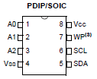

 |  | 外部メモリ（24LC256）
 |  |  |  | Device |  | Page Size |  | Page Count |  | Total |  |  | 概要
 |  | EEPROM |  | 内臓 |  | 64 |  | 64 |  | o |  |  | そのデバイス特有の情報（液晶のコントラスト等）を管理するのに利用
 |  |  |  | 24LC256 |  | 64 |  | 512 |  | 32KB |  |  | 取り外しが可能な外部メモリ、各種デバイス情報、認証情報、イベントログを格納

 |  | マイコン本体の内蔵メモリ
 |  |  |  | Device |  | Sector Size |  | Page Count |  | Total |  |  | 概要
 |  | Flash |  | JN5164 |  | 32KB |  | 5 |  | 160KB |  |  | プログラムが格納される領域の為、他の用途では使用しない

２．各種レコードレイアウト

 | (1)デバイス情報
 |  | 各デバイスが保持する基本的な情報レコード、外部メモリは基本的に24LC256が前提なので、外部メモリのサイズ等は固定
 |  | No | 大分類 |  | 小分類 |  |  |  |  | タイプ |  | Byte |  |  | 備考
 |  | 1 | 基本情報 |  | DeviceID |  |  |  |  | uint32 |  | 4 |  |  | このデバイスのID、任意に指定だが基本的に一意になる様にする運用
 |  | 2 |  |  | Device Name |  |  |  |  | char |  | 11 |  |  | "デバイス名-XXXX"のフォーマット、終端はNULL文字固定
 |  | 3 |  |  | Device Type |  |  |  |  | uint8 |  | 1 |  |  | タイマーの有無等のフラグマップ、タイマーが無い場合には問い合わせする
 |  | 4 | マスタハッシュ |  | Master Pssword Hash |  |  |  |  | uint8 |  | 32 |  |  | このデバイスのマスタパスワード（英数記号の32桁）の１次ハッシュ値
 |  | 5 |  |  | Master PW Stretching Count |  |  |  |  | uint16 |  | 2 |  |  | ストレッチング回数（2010～2255）、ソルトはデバイスIDとする
 |  | 6 | 暗号化キー |  | AES Password |  |  |  |  | uint8 |  | 13 |  |  | 通信の暗号化キー、先頭４バイトは「0」、オール「0」で暗号化無効
 |  | 7 | ステータス情報 |  | Status Map |  |  |  |  | uint8 |  | 1 |  |  | デバイスの現状ステータスを表す値、イベント発生時に更新
 |  |  |  |  |  |  |  |  |  |  |  | 64

 | (2)インデックス情報
 |  | 外部メモリ内のインデックス情報
 |  | No | 大分類 |  | 小分類 |  |  |  |  | タイプ |  | Byte |  |  | 備考
 |  | 1 | 有効チェック |  | Enable Check |  |  |  |  | uint8 |  | 1 |  |  | インデックス情報が書き込みされている場合には0xAA
 |  | 2 | リモートデバイス |  | Remote Device Map |  |  |  |  | uint32 |  | 4 |  |  | リモートデバイス情報が書き込まれた領域のメモリマップ
 |  | 3 | イベント履歴 |  | Event Log Count |  |  |  |  | uint8 |  | 1 |  |  | 記録されたログ数（0～255）
 |  | 4 | 余白 |  | FILLER |  |  |  |  | uint8 |  | 2 |  |  | 余白（0x00固定）
 |  |  |  |  |  |  |  |  |  |  |  | 8

 | (3)リモートデバイス情報
 |  | 通信相手の認証情報やステータス情報を保持するレコード
 |  | No | 大分類 |  | 小分類 |  |  |  |  | タイプ |  | Byte |  |  | 備考
 |  | 1 | ネットワーク情報 |  | DeviceID |  |  |  |  | uint32 |  | 4 |  |  | 通信相手デバイスのID、重複しない前提で運用
 |  | 2 |  |  | Device Name |  |  |  |  | char |  | 11 |  |  | 終端はNULL文字固定、認証処理には使用しない
 |  | 3 | 認証情報 |  | Start Date Time |  |  |  |  | uint32 |  | 4 |  |  | 認証情報の利用開始日時（紀元からの分数）
 |  | 4 |  |  | Synchronization token |  |  |  |  | uint8 |  | 32 |  |  | 同期トークン、認証情報の生成時と送受信時に利用
 |  | 5 | 認証要求情報 |  | Authentication hash |  |  |  |  | uint8 |  | 32 |  |  | 送信対象となる認証コード、送信相手の持つ元コードからハッシュ関数を使って生成
 |  | 6 |  |  | Stretching Count A |  |  |  |  | uint8 |  | 1 |  |  | 送信するストレッチ回数(5～255）
 |  | 7 | 認証受信情報 |  | Authentication code |  |  |  |  | uint8 |  | 32 |  |  | 返信認証コードの元コード、ハッシュ関数を使って受信コードを再現して照合する
 |  | 8 |  |  | Stretching Count B |  |  |  |  | uint8 |  | 1 |  |  | 5～255、受信したストレッチング回数を加算し、元コードをストレッチングする
 |  | 9 | ステータス情報 |  | Status Map |  |  |  |  | uint8 |  | 1 |  |  | デバイスの現状値を表す値、イベント発生時に更新
 |  | 10 | 余白 |  | FILLER |  |  |  |  | uint8 |  | 9 |  |  | 余白
 |  |  |  |  |  |  |  |  |  |  |  | 127

 | (4)イベント履歴
 |  | 起動や異常検知等のイベントをログとして記録する際のレコード
 |  | No | 大分類 |  | 小分類 |  |  |  |  | タイプ |  | Byte |  |  | 備考
 |  | 1 | シーケンス番号 |  | Sequence No |  |  |  |  | uint8 |  | 1 |  |  | 連番
 |  | 2 | 発生イベント情報 |  | Message Code |  |  |  |  | uint16 |  | 2 |  |  | メッセージコード
 |  | 3 |  |  | Command |  |  |  |  | uint8 |  | 1 |  |  | コマンド
 |  | 4 |  |  | Status Map |  |  |  |  | uint8 |  | 1 |  |  | ステータスマップ
 |  | 5 | 発生時刻 |  | Year |  |  |  |  | uint16 |  | 2 |  |  | 発生年
 |  | 6 |  |  | Month |  |  |  |  | uint8 |  | 1 |  |  | 発生月
 |  | 7 |  |  | Day |  |  |  |  | uint8 |  | 1 |  |  | 発生日
 |  | 8 |  |  | Hour |  |  |  |  | uint8 |  | 1 |  |  | 発生時
 |  | 9 |  |  | Minute |  |  |  |  | uint8 |  | 1 |  |  | 発生分
 |  | 10 |  |  | Second |  |  |  |  | uint8 |  | 1 |  |  | 発生秒
 |  | 11 | 余白 |  | FILLER |  |  |  |  | uint8 |  | 4 |  |  | 余白
 |  |  |  |  |  |  |  |  |  |  |  | 16

３．メモリマップ
 |  | EEPROM |  |  |  |  |  |  | アドレス
 |  | No | レコード |  |  |  | レコード数 |  | From |  | To |  |  | Page No
 |  | 1 | デバイス情報 |  |  |  | 1 |  | 0x0000 |  | 0x003F |  |  | 0
 |  | 2 | インデックス情報 |  |  |  | 1 |  | 0x0040 |  | 0x0050 |  |  | 1
 |  | 3 | リモートデバイス情報 |  |  |  | 32 |  | 0x0080 |  | 0x107F |  |  | 2～33
 |  | 4 | イベント情報 |  |  |  | 200 |  | 0x1080 |  | 0x2980 |  |  | 34～161

画面遷移図
・管理コンソールの画面遷移図
 | 画面遷移と表示項目は下記の通り、メッセージ表示と確認画面は割愛

 |  | ホーム
 |  | デバイス１接続状況 |  | 上下の選択でコントラスト設定
 |  | デバイス２接続状況

 | キャンセルボタン |  | 選択ボタン

 |  | メインメニュー |  |  | デバイス接続チェック
 |  | １．デバイス接続チェック |  |  | デバイス１接続状況
 |  | ２．日付・時刻設定メニュー |  |  | デバイス２接続状況
 |  | ３．デバイス情報メニュー
 |  | ４．リモートデバイス情報メニュー
 |  | ５．イベント履歴メニュー
 |  | ６．実行リクエストメニュー
 |  |  |  |  | 日付・時刻設定メニュー |  | 日付設定
 |  |  |  |  | 日付設定 |  | 現在日付
 |  |  |  |  | 曜日設定 |  | 編集日付
 |  |  |  |  | 時刻設定
 |  |  |  |  |  |  | 曜日設定
 |  |  |  |  |  |  | 現在曜日
 |  |  |  |  |  |  | 編集曜日

 |  |  |  |  |  |  | 時刻設定
 |  |  |  |  |  |  | 現在日付
 |  |  |  |  |  |  | 編集日付

 |  |  |  |  | デバイス情報メニュー |  | デバイス情報参照
 |  |  |  |  | デバイス情報参照 |  | 項目名
 |  |  |  |  | デバイス情報更新 |  | 項目値
 |  |  |  |  | ステータスクリア
 |  |  |  |  |  |  |  | 上下ボタンで１項目ずつ表示

 |  | 共通画面 |  |  |  |  | デバイス情報更新
 |  |  |  |  |  |  | 項目名
 |  | メッセージ画面 |  |  |  |  | 項目値
 |  | メッセージID
それぞれ前画面と完了時の遷移先画面をパラメータとする
 |  | 表示メッセージ |  |  |  |  |  | 各項目を確定しながら画面遷移

 |  | 確認画面 |  |  |  |  | メッセージ
 |  | 確認メッセージ |  |  |  |  | イベントメッセージ
 |  | 入力欄 |  |  |  |  | ステータス更新マップ

それぞれ前画面と完了時の遷移先画面
完了時の選択デバイスIDを入出力とする
 |  | リモートデバイス選択
 |  | デバイスID
 |  | デバイス名

全削除追加
 |  | ハッシュ生成
 |  | 生成中メッセージ |  |  | リモートデバイス情報メニュー |  | メッセージ（情報表示）
 |  | カウントダウン |  |  | リモートデバイス情報表示
 |  |  |  |  | リモートデバイス情報同期 |  | ステータス更新フラグマップ
 |  |  |  |  | リモートデバイス情報削除
 |  |  |  |  | リモートデバイス情報全削除 |  | リモートデバイス情報削除
 |  |  |  |  |  |  | デバイスID
 |  |  |  |  |  | リモート情報同期 | デバイス名

 |  |  |  |  |  |  |  | 上下ボタンで１項目ずつ表示

 |  |  |  |  | イベント履歴メニュー |  | イベント履歴選択 |  | メッセージ
 |  |  |  |  | イベント履歴参照 |  | イベント日時 |  | イベントメッセージ
 |  |  |  |  | イベント履歴クリア |  | イベントID |  | ステータス更新フラグマップ

 |  |  |  |  |  | イベント履歴クリア実施 |  | 上下でレコードを切替

 |  |  |  |  | 実行リクエストメニュー |  | リモートデバイス選択
 |  |  |  |  | ステータスチェック |  | デバイスID
 |  |  |  |  | 開錠実行 |  | デバイス名
 |  |  |  |  | 通常施錠実行
 |  |  |  |  | 警戒施錠実行
 |  |  |  |  | マスタ開錠実行

デバイス入出力
１．TWE-Lite DIP
 | ピンアサインは下記の通り
 |  |  |  |  |  |  |  |  |  |  | ピン項目
 |  |  | 候補ピン |  |  | ピン番号 |  | 予約 |  |  | コンソール |  |  | ドア番 | 鍵
 |  | 電源 | 28 |  |  | 28 |  | 固定 |  |  | VCC |  |  | VCC | VCC
 |  |  | 1 |  |  | 1 |  | 固定 |  |  | GND |  |  | GND | GND
 |  |  | 14 |  |  | 14 |  | 固定 |  |  | GND |  |  | GND | GND
 |  | I2Cバス | 2 |  |  | 2 |  | 固定 |  |  | I2C_CLK |  |  | I2C_CLK | I2C_CLK
 |  |  | 19 |  |  | 19 |  | 固定 |  |  | I2C_DAT |  |  | I2C_DAT | I2C_DAT
 |  | デジタル入力 | 7 |  |  | 7 |  | 固定 |  |  | PRG |  |  | PRG | PRG
 |  |  | 3 |  |  | 3 |  | 固定 |  |  | RX_0 |  |  | RX_0 | RX_0
 |  |  | 10 |  |  | 10 |  | 固定 |  |  | TX_0 |  |  | TX_0 | TX_0
 |  |  | 21 |  |  | 21 |  | 固定 |  |  | RESET |  |  | RESET | RESET
 |  |  | 5・8・9・12・13・18・26・27
 |  |  |  |  |  |  |  |  |  |  |  |  |  | 箱取り外し検知
 |  |  |  |  |  | 27 |  |  |  |  |  |  |  | 人感センサー
 |  |  |  |  |  | 5
 |  | アナログ入力 | 23・22・24・25 |  |  | 22
 |  |  |  |  |  | 23 |  |  |  |  |  |  |  |  | キーパッド
 |  |  |  |  |  | 24 |  | VREF? |  |  |  |  |  | マイク監視
 |  |  |  |  |  | 25 |  |  |  |  |  |  |  | サーボ監視
 |  | デジタル出力 | 5・8・9・12・13・18・26・27 |  |  | 12 |  |  |  |  |  |  |  | 電源制御
 |  |  |  |  |  | 13 |  |  |  |  |  |  |  | サーボ制御
 |  |  |  |  |  | 26 |  |  |  |  | バス制御１
 |  |  |  |  |  | 27 |  |  |  |  | バス制御２
 |  | PWM出力 | 17・15・16・20 or 4・10・3・11 or 6・7 |  |  | 4 |  |  |  |  |  |  |  | 箱解放検知
 |  |  |  |  |  | 15 |  |  |  |  | 圧電スピーカー |  |  | 圧電スピーカー
 |  |  |  |  |  | 16
 |  |  |  |  |  | 17

 | コンソール
 |  |  | GND | 1 |  |  |  |  |  | 28 |  | VCC
 |  |  | I2C_SCL | 2 |  |  |  |  |  | 27 |  |  | バス制御１
 |  |  | RX_0 | 3 |  |  |  |  |  | 26 |  |  | バス制御２
 |  | キーパッド列１ |  | 4 |  |  |  |  |  | 25 |  | ADC4
 |  | キーパッド列２ |  | 5 |  |  |  |  |  | 24 |  | ADC2 | VREF
 |  |  |  | 6 |  |  |  |  |  | 23 |  | ADC3
 |  |  | PRG | 7 |  |  |  |  |  | 22 |  | ADC1
 |  | キーパッド列３ |  | 8 |  |  |  |  |  | 21 |  | RESET
 |  |  |  | 9 |  |  |  |  |  | 20
 |  |  | TX_0 | 10 |  |  |  |  |  | 19 |  | I2C_SDA
 |  | キーパッド列４ |  | 11 |  |  |  |  |  | 18
 |  | キーパッド行１ |  | 12 |  |  |  |  |  | 17 |  |  | キーパッド行３
 |  | キーパッド行２ |  | 13 |  |  |  |  |  | 16 |  |  | キーパッド行４
 |  |  | GND | 14 |  |  |  |  |  | 15 |  |  | 圧電スピーカー

 | ドア番
 |  | ― | GND | 1 |  |  |  |  |  | 28 |  | VCC | ―
 |  | ― | I2C_SCL | 2 |  |  |  |  |  | 27
 |  | ― | RX_0 | 3 |  |  |  |  |  | 26
 |  | 人感センサー |  | 4 |  |  |  |  |  | 25 |  | ADC4 | サーボ設定A
 |  | ― |  | 5 |  |  |  |  |  | 24 |  | ADC2 | VREF
 |  | ― |  | 6 |  |  |  |  |  | 23 |  | ADC3 | サーボ設定B
 |  | ― | PRG | 7 |  |  |  |  |  | 22 |  | ADC1 | サーボ監視
 |  | 箱タッチ |  | 8 |  |  |  |  |  | 21 |  | RESET
 |  | ― |  | 9 |  |  |  |  |  | 20
 |  | ― | TX_0 | 10 |  |  |  |  |  | 19 |  | I2C_SDA
 |  | サーボ制御 |  | 11 |  |  |  |  |  | 18 |  |  | テストボタン
 |  | 5V電源制御 |  | 12 |  |  |  |  |  | 17 |  | 開放取り外し
 |  |  |  | 13 |  |  |  |  |  | 16 |  |  | 5V電源制御
 |  | ― | GND | 14 |  |  |  |  |  | 15 |  |  | サーボ制御

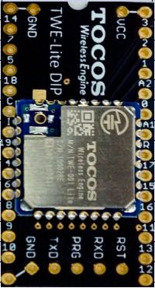
 | 鍵
 |  |  | GND | 1 |  |  |  |  |  | 28 |  | VCC
 |  |  | I2C_SCL | 2 |  |  |  |  |  | 27
 |  |  | RX_0 | 3 |  |  |  |  |  | 26
 |  | キーパッド列１ |  | 4 |  |  |  |  |  | 25 |  | ADC4
 |  | キーパッド列２ |  | 5 |  |  |  |  |  | 24 |  | ADC2
 |  |  |  | 6 |  |  |  |  |  | 23 |  | ADC3
 |  |  | PRG | 7 |  |  |  |  |  | 22 |  | ADC1
 |  | キーパッド列３ |  | 8 |  |  |  |  |  | 21 |  | RESET
 |  |  |  | 9 |  |  |  |  |  | 20
 |  |  | TX_0 | 10 |  |  |  |  |  | 19 |  | I2C_SDA
 |  | キーパッド列４ |  | 11 |  |  |  |  |  | 18
 |  |  |  | 12 |  |  |  |  |  | 17
 |  |  |  | 13 |  |  |  |  |  | 16
 |  |  | GND | 14 |  |  |  |  |  | 15

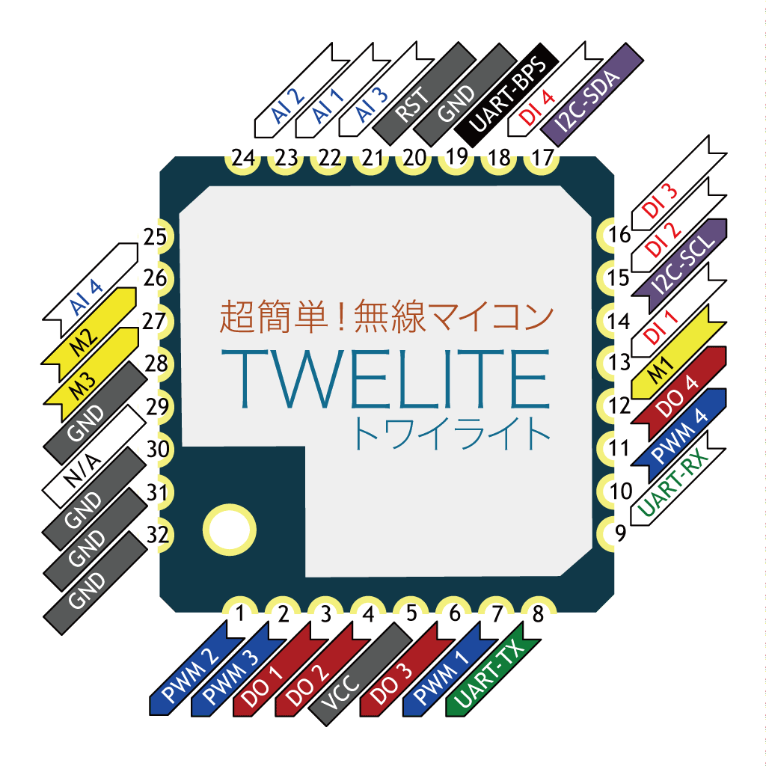

２．キーパッド入力
 | キーアサインは下記の通り
 |  | キー | 用途
 |  | 0 | 値入力、下選択
 |  | 1 | 値入力
 |  | 2 | 値入力、上選択
 |  | 3 | 値入力、上選択
 |  | 4 | 値入力、左選択
 |  | 5 | 値入力
 |  | 6 | 値入力
 |  | 7 | 値入力、左選択
 |  | 8 | 値入力、下選択
 |  | 9 | 値入力、下選択
 |  | A | 値入力
 |  | B | 値入力、右選択
 |  | C | 値入力、右選択
 |  | D | 値入力
 |  | ＊ | 選択
 |  | ＃ | バックスペース、キャンセル

 |  | コマンド |  |  |  |  | パラメータ
 |  | バッファサイズ |  |  | 0x00
 |  | バッファクリア |  |  | 0x01
 |  | 読み込み |  |  | 0x02
 |  | 終端読み込み |  |  | 0x03
 |  | 設定（チャタリングチェック回数） |  |  | 0x04 |  | uint8 |  | 単位（ms）
 |  | 設定（チャタリングチェック間隔） |  |  | 0x05 |  | uint8 |  | 単位（ms）
 |  | 設定（初期バッファリング間隔） |  |  | 0x06 |  | uint8 |  | 単位（100ms）
 |  | 設定（バッファリング間隔） |  |  | 0x07 |  | uint8 |  | 単位（100ms）

回路図
１．管理コンソール（Manager）

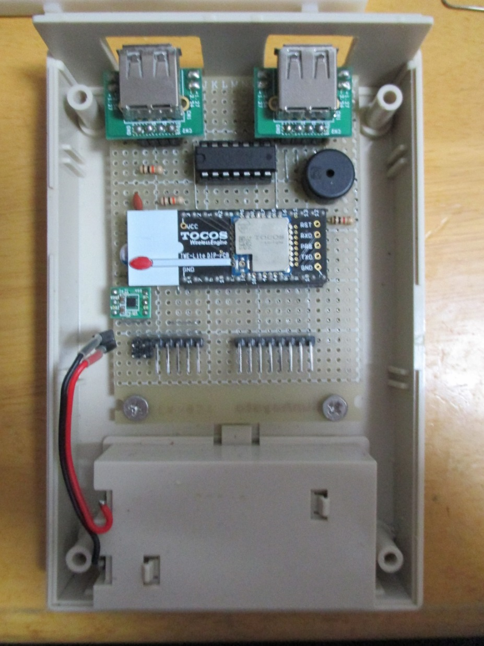
 |  | A | B | C | D | E | F | G | H | I | J | K | L | M | N | O | P | Q | R | S | T | U | V | W | Y
 | 1 |  | ・ |  | USB端子 |  |  |  |  | ・ |  |  |  |  |  |  | ・ |  |  | USB端子 |  |  |  | ・
 | 2 |  | ・ |  |  |  |  |  |  | ・ |  |  |  |  |  |  | ・ |  | ┏ | ┓ |  |  |  | ・
 | 3 |  |  |  |  |  |  |  |  |  |  |  |  |  |  |  |  |  | ┃ | R4 |  | ┏ | ┓
４回路アナログスイッチ
をバススイッチとして利用
ＳＮ７４ＨＣ４０６６Ｎ
 | 4 |  | ┏ | ━ | ━ | ━ | ━ | ┳ | ━ | ━ | ━ | ━ | ━ | ━ | ━ | ━ | ━ | ━ | ┻ | ━ | ━ | ┫ | ┃
 | 5 |  | ┃ |  | ┏ |  |  | ┃ | ━ | ━ | ━ | ━ | ━ | ━ | ━ | ━ | ━ | ━ | ┓ | ┃ |  | ┃ | R5
 | 6 |  | ┃ |  | G | C | D | V |  | ┏ | ━ | ┳ | ┓ |  |  | ┏ | ━ | ┓ | G | C | D | V | ┃
 | 7 |  | ┃ |  | ┃ | ┃ | ┃ | ┗ | ━ | ━ | V | ・ | ・ | ・ | ・ | ・ | ・ |  | ┃ | ┃ | ┣ | ━ | ┛
 | 8 |  | ┃ |  | ┃ | ┃ | ┣ | ━ | ━ | ━ | ━ | ━ | ━ | ┛ | ┗ | ┛ | ┗ | ━ | ━ | ━ | ┛
 | 9 |  | ┣ | R2 | ┃ | ┃ | ┛ |  |  |  |  | ┏ | ┓ | ┏ | ━ | ━ | ━ | ━ | ━ | ┛ |  |  |  | 圧電スピーカー
 | 10 |  | ┃ |  | ┃ | ┣ | ━ | ━ | ━ | ━ | ・ | ・ | ・ | ・ | ・ | ・ | G | ━ | ┻ | ━ | ━ | ━ | ━ |  |  |  | ━ | ┓
 | 11 |  | ┃ | ┏ | ┫ | ┃ | ┏ | ━ | ━ | ━ | ━ | ┛ |  |  | ┣ | ┛ |  |  |  |  |  |  |  |  |  |  |  | ┃
 | 12 |  | ┃ | C1 | ┃ | ┗ | ┃ | R3 | ┓ |  | ┏ | ━ | ━ | ━ | ┛ |  |  |  |  |  |  |  |  |  |  |  |  | ┃
 | 13 |  | ┣ | ┛ | ┃ |  | ┃ |  | ┃ | ┃ | ┃ |  |  |  |  | RESET |  | ┃ |  |  |  |  |  |  |  |  |  | ┃
 | 14 |  | ┣ |  | ┃ |  | ┃ | ━ | V | ・ | ・ | ・ | ・ | ・ | ・ | ・ | ・ | ・ | ・ | ・ | ・ | ・ | ━ | R1(1KΩ) |  |  | ━ | ┛
 | 15 |  | ┣ | ━ | ┃ | ┓ | ┃ | ┏ |  |  |  |  |  |  |  | ┃ |  | ┛ |  | ┃ | ┗ | ━ | ━ | ┓
スピーカーは不要だった
インペリアルマーチとか
鳴っても意味なかった
 | 16 |  | ┃ |  | ┃ | ┣ | ┃ | ┃ |  |  |  |  |  |  |  | ┛ |  | SDA |  | ┗ | ━ | ━ | ┓ | ┃
 | 17 |  | ┃ | ┏ | ┫ | ┃ | ┃ | ┃ |  |  |  |  | TWE-LITE |  |  |  |  |  |  |  |  |  | ┃ | ┃
 | 18 |  | ┃ | C2 | ┃ | ┃ | ┃ | ┃ |  | SCL |  |  |  |  |  |  |  |  |  |  |  |  | ┃ | ┃
 | 19 |  | ┣ | ┛ | ┃ | ┃ | ┗ | ━ | ━ | ┓ |  |  |  |  |  |  |  |  |  |  |  |  | ┃ | ┃
 | 20 |  | ┃ |  | ┣ | ━ | ━ | ━ | G | ・ | ・ | ・ | ・ | ・ | ・ | ・ | ・ | ・ | ・ | ・ | ・ | G | ┃ | ┃
カーボン抵抗（R1・）：1K茶黒橙金
カーボン抵抗（R2・R3・R4・R5）：10K茶黒橙金
セラミックコンデンサ（C1）：0.1uF(104)
固体コンデンサ（C2）：固体コンデンサ100uF
 | 21 |  | ┃ | ┏ | G | ┃ |  | ┃ | ┃ | ┃ |  | ┃ | ┃ |  |  | ┃ |  |  | ┃ | ┃ | ┃ |  | ┃ | ┃
 | 22 | O | ┫ | ┃ |  | ┃ |  | ┃ | ┃ | ┃ |  | ┃ | ┃ |  |  | ┃ | ┏ | ━ | ┛ | ┃ | ┃ |  | ┃ | ┃
 | 23 | V | ┃ | ┃ |  | ┃ |  | ┃ | ┃ | ┃ |  | ┃ | ┃ |  |  | ┃ | ┃ | ┏ | ━ | ┛ | ┃ |  | ┃ | ┃
 | 24 | ┗ | ┃ | ┃ | ┫ | ┃ | ┏ | ┃ | ┃ | ┛ |  | ┃ | ┃ |  |  | ┃ | ┃ | ┃ | ┏ | ━ | ┛ |  | ┃ | ┃
 | 25 |  | ┗ | ┃ | ┃ | ┃ | ┃ | ┃ | ┃ | ┓ |  | ┃ | ┗ | ━ | ┓ | ┃ | ┃ | ┃ | ┃ | ┏ | ━ | ━ | ┛ | ┃
 | 26 |  |  | ・ | ・ | R | C | D | G | V |  | ┗ | ━ | C | C | C | C | R | R | R | R | ━ | ━ | ┛
 | 27 |  |  | ・ | ・ |  | LCD |  |  |  |  |  |  |  |  | キーパッド
４×４のキーパッドを接続
千石電商で購入
 | 28 |  |  | ┗ | ┛
 | 29
３．３Ｖ出力コイル一体型
昇圧ＤＣＤＣコンバータ
秋月電子（共謀？）で購入
 | 30 | A | B | C | D | E | F | G | H | I | J | K | L | M | N | O | P | Q | R | S | T | U | V | W | Y
I2C低電圧キャラクタ液晶モジュール（１６ｘ２行）
バックライト付きを接続
ストロベリーリナックスさんで購入

２．錠前（DoorGuardian）

Panasonic
パピルスを接続
 |  |  |  |  |  |  |  |  |  | A | B | C | D | E | F | G | H | I | J | K | L | M | N | O | P | Q | R | S | T | U | V | W | X | Y | Z | A | B | C | D
 |  |  |  |  |  |  |  |  | 1
 |  |  |  |  |  |  |  |  | 2 |  |  |  |  |  | ┏ | ━ | ━ | ━ | ━ | ━ | ━ | ━ | ━ | ┓
 |  |  |  |  |  |  |  |  | 3 |  |  |  | ┏ |  | ┃ |  | ━ | G |  |  |  |  |  | V | ━ | ━ | ━ | ━ | ━ | ━ | ━ | ━ | ━ | ━ | ┓
 |  |  |  |  |  |  |  |  | 4 |  |  |  | ┃ |  | ┃ |  |  | C | ━ | ━ | ┓ |  |  | ・ |  |  |  |  |  |  |  |  |  |  | ┃
 |  |  |  |  |  |  |  |  | 5 |  |  |  | ・ | ・ | ・ |  |  | ・ |  |  | ┃ |  |  | ・ |  |  |  |  |  |  |  |  |  |  | ┃
 |  |  |  |  |  |  |  |  | 6 |  |  |  | ┃ | ┗ | ┃ |  | ┓ | ・ |  |  | ┃ |  |  | ・ | ━ | ━ | ━ | ━ | ━ | ━ | ━ | ━ | ━ | ━ | ┃ |  |  | ┓
 |  |  |  |  |  |  |  |  | 7 |  |  |  | ┣ | R1 | ┃ | ━ | ┻ | ・ | 人感 |  | ┃ |  |  | ・ | ＶＲＥＦ |  |  |  |  |  |  |  |  |  | ┃ |  |  | ・
 |  |  |  |  |  |  |  |  | 8 |  |  |  | ┣ | R2 | ┃ | ┓ |  | ・ |  |  | ┃ |  |  | ・ | ━ | ━ | ━ | ━ | ━ | ━ | ━ | ━ | ━ | ┓ | ┃ | ┏ | ━ |  | ・ | サーボ設定Ａ
 |  |  |  |  |  |  |  |  | 9 |  |  |  | ┗ | ┓ | ┃ | ┃ |  | ・ |  |  | ┃ | ┏ | ━ | ・ | サーボ監視 |  |  |  |  |  |  |  |  | ┃ | ┃ | R3 | 40K |  | ┃ | 100K
ポリスイッチ（H）：0.9A（1.8Aで遮断） 耐圧：72V RXEF0906
カーボン抵抗（R1・R2・R6・R7）：10K茶黒橙金
カーボン抵抗（R3・R4・R5）：3.3K橙橙赤金
積層ラジアルコンデンサ（C1・C3）：0.1uF(104)
積層ラジアルコンデンサ（C2・C3）：固体コンデンサ100uF
積層ラジアルコンデンサ（C5）：コンデンサ10uF(106)
ダイオード（D1・D2）：FR207、1000V 2A
スイッチングトランジスタ：TTC015B
三端子レギュレータ（3.3V）：TA48M033F
三端子レギュレータ（5V）：L7805CP
レベルコンバータ：I2Cレベルコンバータ
 |  |  |  |  |  |  |  |  | 10 |  |  |  | ┏ | ┃ | ┃ | ┻ | ━ | ・ | ボタン |  | ┃ | ┃ |  | R |  |  |  |  |  |  |  |  |  | ┃ | ┃ | ┃ |  |  | ┃
 |  |  |  |  |  |  |  |  | 11 |  |  |  | ・ | ・ | ・ |  |  | ・ |  |  | ┃ | ┃ |  | ・ |  |  |  |  |  |  |  |  |  | ┃ | ┣ | ┛ |  |  | ┃
 |  |  |  |  |  |  |  |  | 12 |  |  |  |  | ┃ | ┃ |  |  | ・ |  |  | ┃ | ┃ |  | D | ━ | ━ | ━ | ━ | ━ | ┓ |  |  |  | ┗ | ┃ |  |  | ┓ | ┃
 |  |  |  |  |  |  |  |  | 13 |  |  |  |  | C4 | ┫ |  | ┏ | ・ | サーボ制御 |  | ┃ | ┃ |  | ・ | ━ | ━ | ━ | ━ | ┓ | ┃ |  |  |  |  | ┃ |  |  | ・ | ┃
 |  |  |  |  |  |  |  |  | 14 |  |  |  |  | ┃ | ┃ | ┏ | ━ | ・ | 電源制御 |  | ┃ | ┃ |  | ・ | ┓ | 取り外し |  |  | ┃ | ┃ |  |  |  |  | ┃ | ┏ | ━ |  | ┃ | サーボ設定B
 |  |  |  |  |  |  |  |  | 15 |  | ３．３Ｖ |  |  | C3 | ┫ | ┃ | ┃ | ・ |  |  | ┃ | ┃ |  | ・ | ┃ |  |  |  | ┃ | ┃ |  |  |  |  | ┃ | R4 | 40K |  | ┃
 |  |  |  |  |  |  |  |  | 16 |  |  |  | V | G | O | ┃ | ┃ | G |  |  | ┃ | ┃ |  | ・ | ┃ |  |  |  | ┃ | ┃ |  |  |  |  | ┃ | ┃ |  |  | ┃
I2Cレベルコンバータ
秋月電子通商で購入
 |  |  |  |  |  |  |  |  | 17 |  |  |  | ┃ | ┣ | ┃ | ┃ | ┃ | ┻ | ━ |  | ┃ | ┃ | ┓ |  | ┃ |  |  |  | ┃ | ┃ |  |  |  |  | ┣ | ┛ |  |  | ┃
 |  |  |  |  |  |  |  |  | 18 |  |  |  | ┃ | ┃ | ┃ | ┃ | ┃ |  |  |  | ┃ | ┃ | ・ | ・ | ┫ |  |  |  | ┃ | ┃ |  |  |  |  | ┃ |  |  |  | ┃
 |  |  |  |  |  |  |  |  | 19 |  |  | C2 | ┫ | ┃ | ・ | ┃ | ┃ | ・ | ━ | ┓ | ┃ | ┃ |  |  | ┃ |  |  |  | ┃ | ┃ |  |  |  |  | ┃ |  |  |  | ┃
 |  |  |  |  |  |  |  |  | 20 |  |  | ┃ | ┃ | ┃ | ・ | ━ | ┛ | ・ | ┓ | ┃ | ┃ | ┃ |  |  | ┃ |  |  |  | ┃ | ┃ |  |  |  |  | ┃ |  |  |  | ┃
 |  |  |  |  |  |  |  |  | 21 | ５Ｖ |  | C1 | ┫ | ┃ | ・ | ┛ | ┏ | ・ | ┃ | ┃ | ┃ | ┃ |  |  | ┗ | ━ | ━ | R7 | ┃ | ┃ | ━ | ━ | ━ | ━ | ╋ | R6 | ━ | ┓ | ┃
 |  |  |  |  |  |  |  |  | 22 |  | V | G | O | ┃ | ・ |  | ┃ | ・ | ┃ | ┃ | ┃ | ┃ |  |  |  |  |  |  | ┗ | ┃ |  |  |  |  | ┃ |  |  | ┫ | ┃
 |  |  |  |  |  |  |  |  | 23 |  | ┃ | ┃ | ┃ | ┃ |  |  | ┃ | ┃ | ┃ | ┃ | ┗ | ━ | ━ | ━ | ━ | ━ | ━ | ━ | ┓ | ┃ |  |  |  |  | ┃ |  |  | ・ | ┃
 |  |  |  |  |  |  |  |  | 24 |  | ┃ | ┃ | ┃ | ┃ |  | B | ┛ | ┗ | ┃ | ┃ | ┓ | ┃ |  |  |  |  |  |  | ┃ | ┃ |  |  |  |  | ┃ |  |  | ・ | ┫ | テストスイッチ
 |  |  |  |  |  |  |  |  | 25 |  | D1 | ┃ | ┃ | ┃ |  | C | ┳ | C5 | ┃ | ┫ | ┃ | ┃ |  |  |  |  |  |  | ┃ | ┃ |  |  |  |  | ┃ |  |  | ・ | ┃
 |  |  |  |  |  |  |  |  | 26 |  | ┃ | ┃ | ┃ | ┃ |  | E | ┣ | D2 | ┃ | ┫ | ┃ | ┃ |  |  |  |  |  |  | ┃ | ┃ |  |  |  |  | ┃ |  |  |  | ┃
 |  |  |  |  |  |  |  |  | 27 |  | ┃ | ┃ | ┃ | ┃ |  | ┃ | ┃ | ┏ | ┃ | ┛ | ┃ | ┃ |  |  |  |  |  |  | ┃ | ┃ |  |  |  |  | ┃ |  |  |  | ┃
 |  |  |  |  |  |  |  |  | 28 |  | ┃ | ┃ | ┗ | ┃ |  | ┃ | ┃ | ┫ | ┃ |  | ┃ | ┃ | ┏ | R5(3.3K) |  | ━ | ━ | ━ | ┃ | ┃ | ┓ |  |  |  | ┃ |  |  |  | ┃
 |  |  |  |  |  |  |  |  | 29 |  | ┃ | ┃ |  | ┃ |  | ┃ | G | V | C |  | G | O | V |  |  |  |  | G | C | D | V | ━ | ━ | ━ | ┛ |  |  |  | ┃
 |  |  |  |  |  |  |  |  | 30 |  | H | ┗ | ━ | ┻ | ┳ | ┻ | ━ | ━ | ━ | ━ | ┻ | ━ | ━ | ━ | ━ | ━ | ━ | ┻ | ━ | ━ | ━ | ━ | ━ | ━ | ━ | ━ | ━ | ━ | ┛
 |  |  |  |  |  |  |  |  | 31 |  | ┗ | ━ | V |  | G |  | サーボ制御 |  |  |  | サーボ監視 |  |  |  |  |  |  | RTC&EEPROM
 |  |  |  |  |  |  |  |  | 32
 |  |  |  |  |  |  |  |  | 33
 |  |  |  |  |  |  |  |  | 34
 |  |  |  |  |  |  |  |  | 35

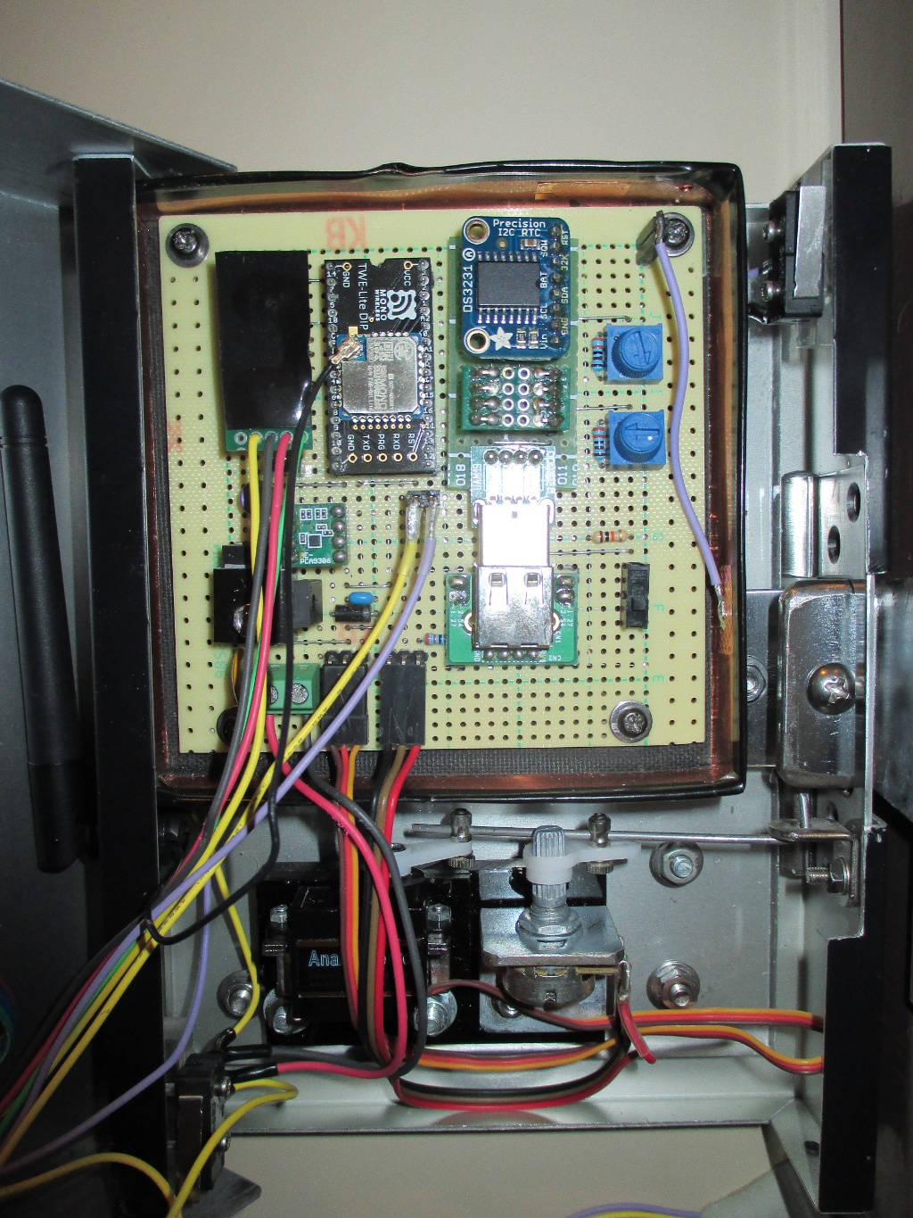
DS3231 RTCモジュール
千石電商（共謀店？）で購入
 | 実際の写真 |  |  |  |  |  |  |  |  |  |  |  |  |  |  |  |  |  |  |  |  |  |  |  |  |  |  |  |  |  |  |  |  |  |  |  |  |  | ３．トークンデバイス
 |  |  |  |  |  |  |  |  |  |  |  |  |  |  |  |  |  |  |  |  |  |  |  |  |  |  |  |  |  |  |  |  |  |  |  |  |  |  |  |  |  |  | USB
 |  |  |  |  |  |  |  |  |  |  |  |  |  |  |  |  |  |  |  |  |  |  |  |  |  |  |  |  |  |  |  |  |  |  |  |  |  |  |  | 1 |  |  |  |  |  |  |  | ・ | RST
 |  |  |  |  |  |  |  |  |  |  |  |  |  |  |  |  |  |  |  |  |  |  |  |  |  |  |  |  |  |  |  |  |  |  |  |  |  |  |  | 2 |  |  |  |  |  |  |  | ・ | SQW
 |  |  |  |  |  |  |  |  |  |  |  |  |  |  |  |  |  |  |  |  |  |  |  |  |  |  |  |  |  |  |  |  |  |  |  |  |  |  |  | 3 |  |  |  |  |  |  |  | ・ | 32K
 |  |  |  |  |  |  |  |  |  |  |  |  |  |  |  |  |  |  |  |  |  |  |  |  |  |  |  |  |  |  |  |  |  |  |  |  |  |  |  | 4 |  |  |  |  |  |  |  | ・ | BAT
 |  |  |  |  |  |  |  |  |  |  |  |  |  |  |  |  |  |  |  |  |  |  |  |  |  |  |  |  |  |  |  |  |  |  |  |  |  |  |  | 5 |  |  |  |  |  | ┏ | ━ | ・ | SDA
 |  |  |  |  |  |  |  |  |  |  |  |  |  |  |  |  |  |  |  |  |  |  |  |  |  |  |  |  |  |  |  |  |  |  |  |  |  |  |  | 6 |  |  |  |  | ┏ | ━ | ━ | ・ | SCL
 |  |  |  |  |  |  |  |  |  |  |  |  |  |  |  |  |  |  |  |  |  |  |  |  |  |  |  |  |  |  |  |  |  |  |  |  |  |  |  | 7 |  |  |  | ┏ | ━ | ━ | ━ | ・ | GND
24LC256
EEPROM
 |  |  |  |  |  |  |  |  |  |  |  |  |  |  |  |  |  |  |  |  |  |  |  |  |  |  |  |  |  |  |  |  |  |  |  |  |  |  |  | 8 |  |  |  |  |  |  | ┏ | ・ | VIN
 |  |  |  |  |  |  |  |  |  |  |  |  |  |  |  |  |  |  |  |  |  |  |  |  |  |  |  |  |  |  |  |  |  |  |  |  |  |  |  | 9 |  |  |  |  |  |  | ┃
 |  |  |  |  |  |  |  |  |  |  |  |  |  |  |  |  |  |  |  |  |  |  |  |  |  |  |  |  |  |  |  |  |  |  |  |  |  |  |  | 10 | VCC |  | ・ | ━ | ━ | ━ | ┫ | ┃ | A0
 |  |  |  |  |  |  |  |  |  |  |  |  |  |  |  |  |  |  |  |  |  |  |  |  |  |  |  |  |  |  |  |  |  |  |  |  |  |  |  | 11 | WP |  | ・ | ┻ | ━ | ━ | ━ | ┫ | A1
 |  |  |  |  |  |  |  |  |  |  |  |  |  |  |  |  |  |  |  |  |  |  |  |  |  |  |  |  |  |  |  |  |  |  |  |  |  |  |  | 12 | SCL |  | ・ | ━ | ┫ | ┃ | ┃ | ┃ | A2
 |  |  |  |  |  |  |  |  |  |  |  |  |  |  |  |  |  |  |  |  |  |  |  |  |  |  |  |  |  |  |  |  |  |  |  |  |  |  |  | 13 | SDA |  | ・ | ━ | ┃ | ┫ | ┃ | ┃ | VSS
USBコネクタを
使用して接続
 |  |  |  |  |  |  |  |  |  |  |  |  |  |  |  |  |  |  |  |  |  |  |  |  |  |  |  |  |  |  |  |  |  |  |  |  |  |  |  | 14 |  |  |  | ┏ | ┃ | ┃ | ┃ | ┛
 |  |  |  |  |  |  |  |  |  |  |  |  |  |  |  |  |  |  |  |  |  |  |  |  |  |  |  |  |  |  |  |  |  |  |  |  |  |  |  | 15 |  |  |  | ・ | ・ | ・ | ・
 |  |  |  |  |  |  |  |  |  |  |  |  |  |  |  |  |  |  |  |  |  |  |  |  |  |  |  |  |  |  |  |  |  |  |  |  |  |  |  | 16 |  |  |  | GND | SCL | SDA | VCC
 |  |  |  |  |  |  |  |  |  |  |  |  |  |  |  |  |  |  |  |  |  |  |  |  |  |  |  |  |  |  |  |  |  |  |  |  |  |  |  | 17

サーボモータ監視用
ボリューム（10KΩ）

サーボモータ

４．キー（TheKey）

 |  | A | B | C | D | E | F | G | H | I | J | K | L | M | N | O | P | Q | R | S | T | U | V | W | Y |  |  | A | B | C | D | E | F | G | H | I | J | K | L | M | N | O | P | Q | R | S | T | U | V | W | Y
 | 1 | ┏ | R1 | 10K | ━ | V |  |  |  |  |  |  |  |  |  |  |  |  |  |  |  |  |  |  |  |  | 1 | ・ |  | ・ |  |  | ・ |  | ・ |  |  | ・ |  | ・ |  |  | ・ | ┏ | ・
 | 2 | ┃ |  |  |  | R |  |  |  |  |  |  |  |  |  |  |  |  |  |  |  |  |  |  |  |  | 2 |  |  | ┗ | ━ | ━ | ━ | ━ | ┻ | ━ | ━ | ━ | ━ | ┻ | ━ | ━ | ━ | ┻ | R1 | ━ | ┓ |  | スルーホール基盤
 | 3 | ┃ |  |  |  | C | ━ | ━ | ┓ |  |  |  |  |  |  |  |  |  |  |  |  |  |  |  |  |  | 3 |  | BTN3 |  |  |  |  | BTN2 |  |  |  |  | BTN1 |  |  |  | BTN0 |  | 1 |  | V
 | 4 | ┃ |  |  |  | D | ━ | ┳ | ━ | ━ | ━ | ━ | ━ | ━ | ━ | ━ | ━ | ━ | ┓ |  |  |  |  |  |  |  | 4 |  |  |  |  |  |  |  |  |  |  |  |  |  |  |  | ┏ | ━ | ━ | ━ | O
 | 5 | ┃ |  |  |  | G | ━ | ━ | ━ | ━ | ━ | R3 | 8.2 | ┓ |  |  |  |  | ┃ |  |  |  |  |  |  |  | 5 | ┏ | R2 | ━ | ━ | ━ | ┳ | R3 | ━ | ━ | ━ | ┳ | R4 | ━ | ━ | ━ | ╋ | R5 | ━ | ┓ | G
 | 6 | ┃ |  |  |  | ┃ |  |  |  | ┏ | ━ | R4 | 3.3 | ┫ |  |  |  |  | ┃ |  |  |  |  |  |  |  | 6 | ・ | 4.7 | ・ |  |  | ・ | 3.3 | ・ |  |  | ・ | 1 | ・ |  |  | ・ | 2 | ・ | ┗ | ┛
Ｉ２Ｃ接続小型ＬＣＤモジュール（８ｘ２行）ピッチ変換キット
秋月電子（共謀？）で購入
 | 7 | ┣ | ━ | ━ | ━ | ━ | ━ | ━ | ━ | V |  |  | A4 | A2 | A3 | A1 | R |  | SD |  |  |  |  |  |  |  | 7
 | 8 | ┃ |  |  |  |  |  |  |  |  |  |  | ┃ |  |  |  |  |  |  |  |  |  |  |  |  |  | 8
 | 9 | ┃ | ┏ | ━ | ━ | ━ | ━ | ━ | ━ | ━ | ━ | ━ | ┛
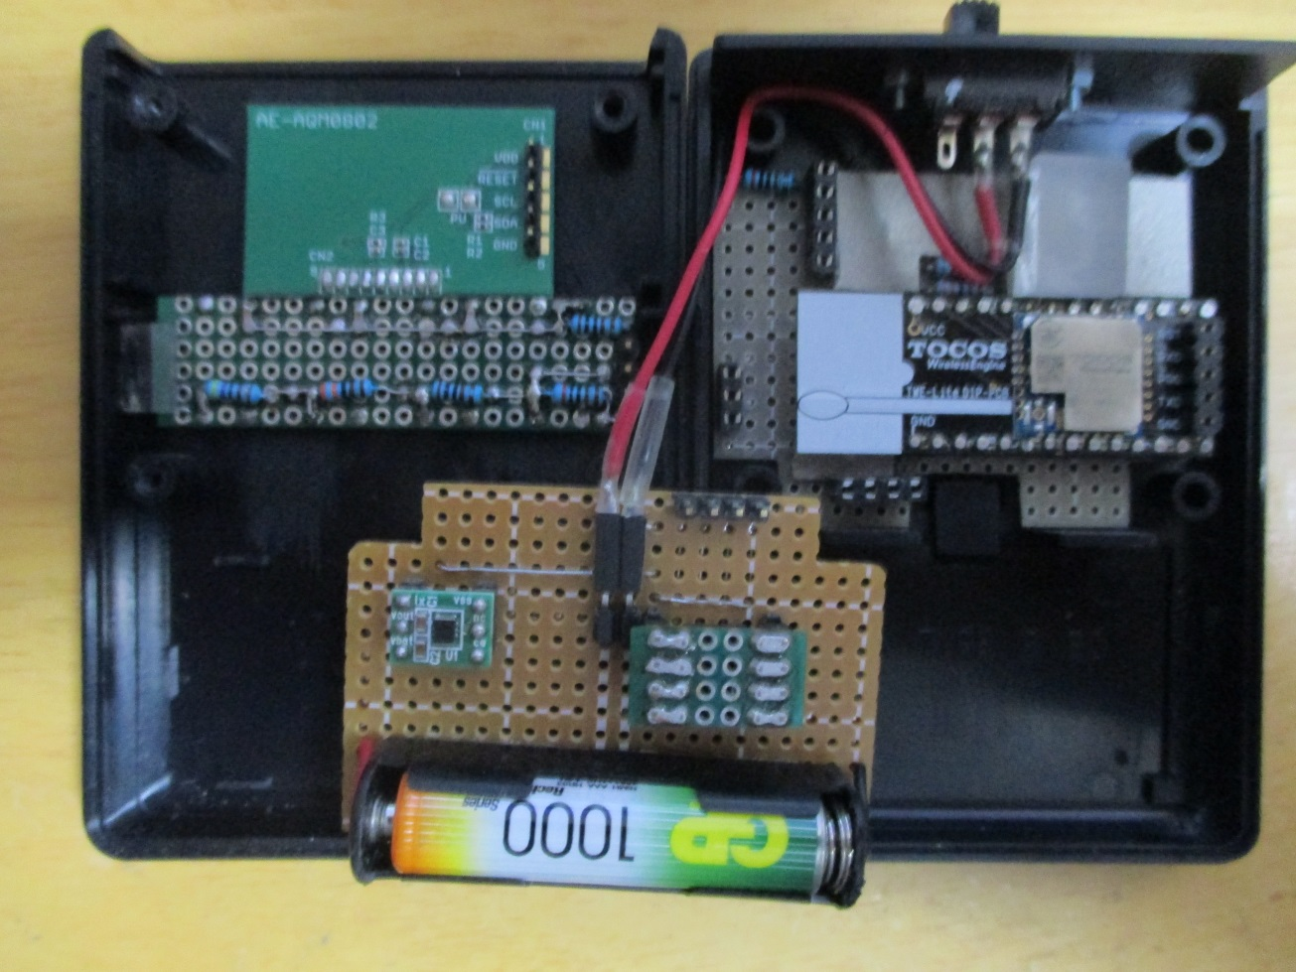
 | 10 | V | ┃ |  |  |  |  |  |  |  |  |  |  | TWE-LITE
 | 11 | O | ┛ |  |  |  |  |  | ┣ | ━ | ┓
 | 12 | G |  |  |  | ┃ |  |  | ┃ |  | ┃
 | 13 | ┗ | ━ | ━ | ━ | ┻ | ━ | ━ | ━ | G | SC | RX | 1 | 2 |  |  | 3 |  | TX | 4 |  |  | G
 | 14 |  |  |  |  |  | ┃ | ┃ | ┃ | ┃
 | 15 |  |  |  |  |  | V | SD | SC | G
 | 16
 | 17
 | 18
 | 19
 | 20

 |  | A | B | C | D | E | F | G | H | I | J | K | L | M | N | O | P | Q | R | S | T | U | V | W | Y
 | 1 |  |  |  |  |  |  |  |  |  |  |  |  |  | G | SC | SD | V
 | 2 |  |  |  |  |  |  |  |  |  |  |  |  |  | ┃ | ┃ | ┃ | ┃
 | 3 |  |  |  |  |  |  |  |  |  |  | ┣ | ┃ | ━ | ┫ | ┃ | ┃ | ┃
 | 4 |  |  |  | ┏ |  |  |  |  |  |  | ┃ | ┃ | ┓ | ┃ | ┃ | ┃ | ┃
 | 5 |  |  | ・ | ┃ |  | ・ | ━ | ━ | ━ | ━ | ┫ | ┃ | ┣ | ┃ | ┃ | ┃ | ┛
 | 6 |  |  | ・ | ┛ |  | ・ |  |  |  |  | ┃ | ┃ | ・ | ┃ | ┃ | ┃ |  | ┃
 | 7 | ┏ | ━ | ・ | ━ | ━ | ・ |  |  |  |  | ・ | ・ | ・ | ┻ | ┃ | ┃ | ━ | ┫
 | 8 | D1 |  |  |  |  |  |  |  |  |  | ┃ | ┃ | ・ | ━ | ┛ | ┃ |  | ┃
３．３Ｖ出力コイル一体型昇圧ＤＣＤＣコンバータ
秋月電子（共謀？）で購入、
 | 9 | ┃ |  |  |  |  |  |  |  |  |  | ┃ | ┃ | ・ | ━ | ━ | ┛ |  | ┃
 | 10 | ┃ |  |  |  |  |  |  |  |  |  | ┃ | ┣ | ━ | ━ | ━ | ━ | ━ | ━ | ━ | ━ | ━ | ┓
 | 11 | ┃ |  |  |  |  |  |  |  |  |  | ┃ | ┃ |  |  |  |  |  |  |  |  |  | ┃
電池ボックス
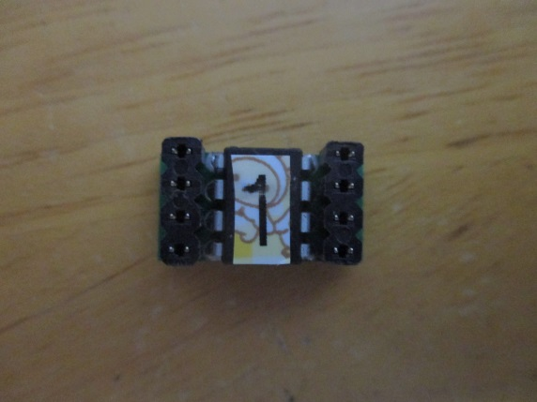
 | 12 |  |  |  |  |  |  |  |  |  |  | ┃ | ┃
 | 13 |  |  |  |  |  |  |  |  |  |  | ┃ | ┃ |  |  |  |  |  |  |  |  |  |  |  |  |  |  |  |  |  |  |  |  |  |  |  |  |  | 24LC256をスルーホール基盤配置
 | 14 |  |  |  |  |  |  |  |  |  |  | ┃ | ┃
 | 15 |  |  |  |  |  |  |  |  |  |  | ┃ | ┃
 | 16 |  |  |  |  |  |  |  |  |  |  | ┃ | ┃
 | 17
 | 18
 | 19
 | 20

 |  |  |  |  |  |  |  |  |  | ┏ | ━ | ━ | ━ | ━ | ━ | ━ | ━ | ┓
 |  |  |  |  |  |  |  |  |  | ┃ |  |  |  |  |  |  |  | ┃
 |  |  |  |  |  |  | 24 | 23 | 22 | 21 | 20 | 19 | 18 | 17 |  |  |  | ┃
 |  |  |  |  |  | 25 |  |  |  |  |  |  |  |  | 16 |  |  | ┃
 |  |  |  |  |  | 26 |  |  |  |  |  |  |  |  | 15 |  |  | ┃
 |  |  |  |  |  | 27 |  |  |  |  |  |  |  |  | 14 |  |  | ┃
 |  |  |  |  |  | 28 |  |  |  | TWE LITE |  |  |  |  | 13 |  |  | RST
 |  |  |  |  |  | 29 |  |  |  |  |  |  |  |  | 12
 |  |  |  |  |  | 30 |  |  |  |  |  |  |  |  | 11 |  | ┏ | RXD
 |  |  |  |  |  | 31 |  |  |  |  |  |  |  |  | 10 |  | ┃
 |  |  | VCC |  | ┏ | 32 |  |  |  |  |  |  |  |  | 9 | ━ | ┛ | PRG | ┓
 |  |  |  |  | ┃ |  | 1 | 2 | 3 | 4 | 5 | 6 | 7 | 8 |  |  |  |  | ┃
 |  |  |  |  | ┃ |  |  | ┃ |  |  |  |  |  | ┗ | ━ | ━ | ━ | TXD | ┃
 |  |  |  |  | ┃ |  |  | ┗ | ━ | ━ | ━ | ━ | ━ | ━ | ━ | ━ | ━ | ━ | ┛
 |  |  | GND |  | ┻ | ━ | ━ | ━ | ━ | ━ | ━ | ━ | ━ | ━ | ━ | ━ | ━ | GND

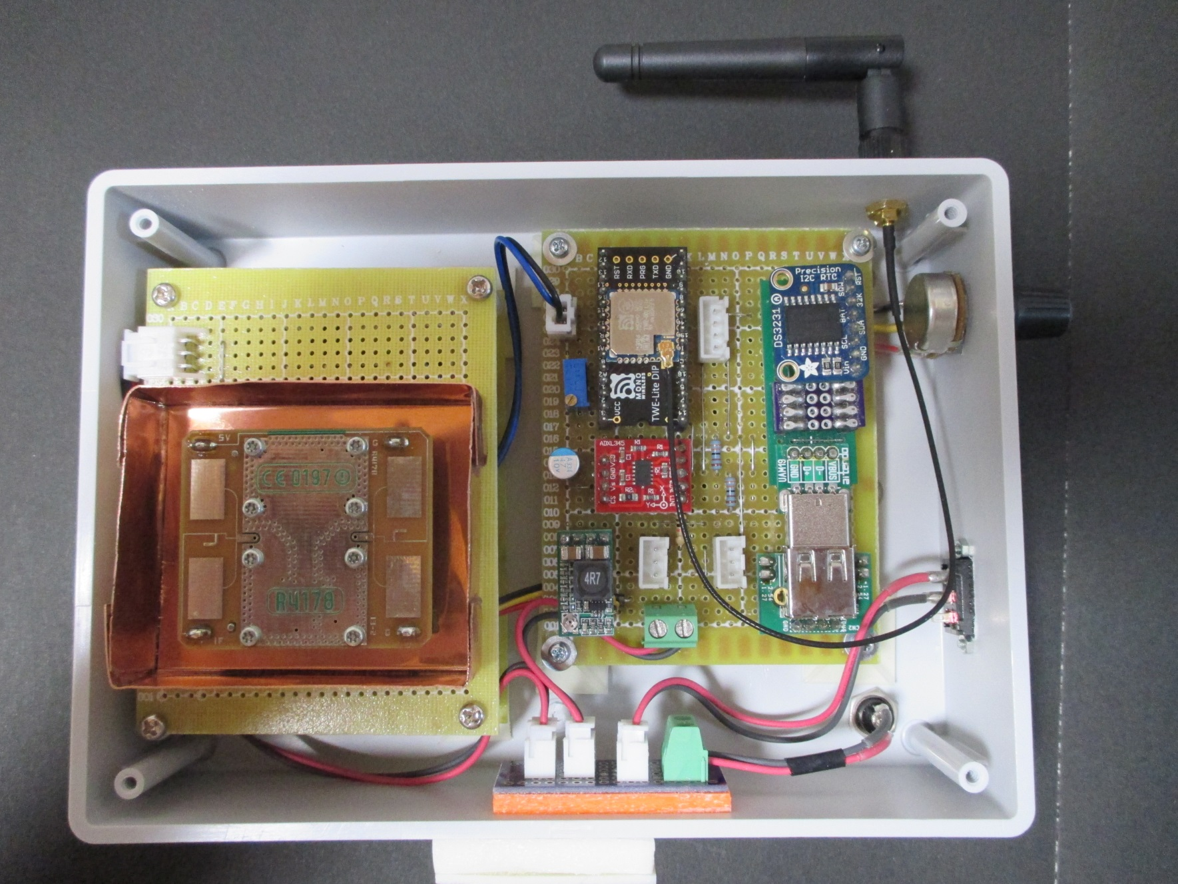
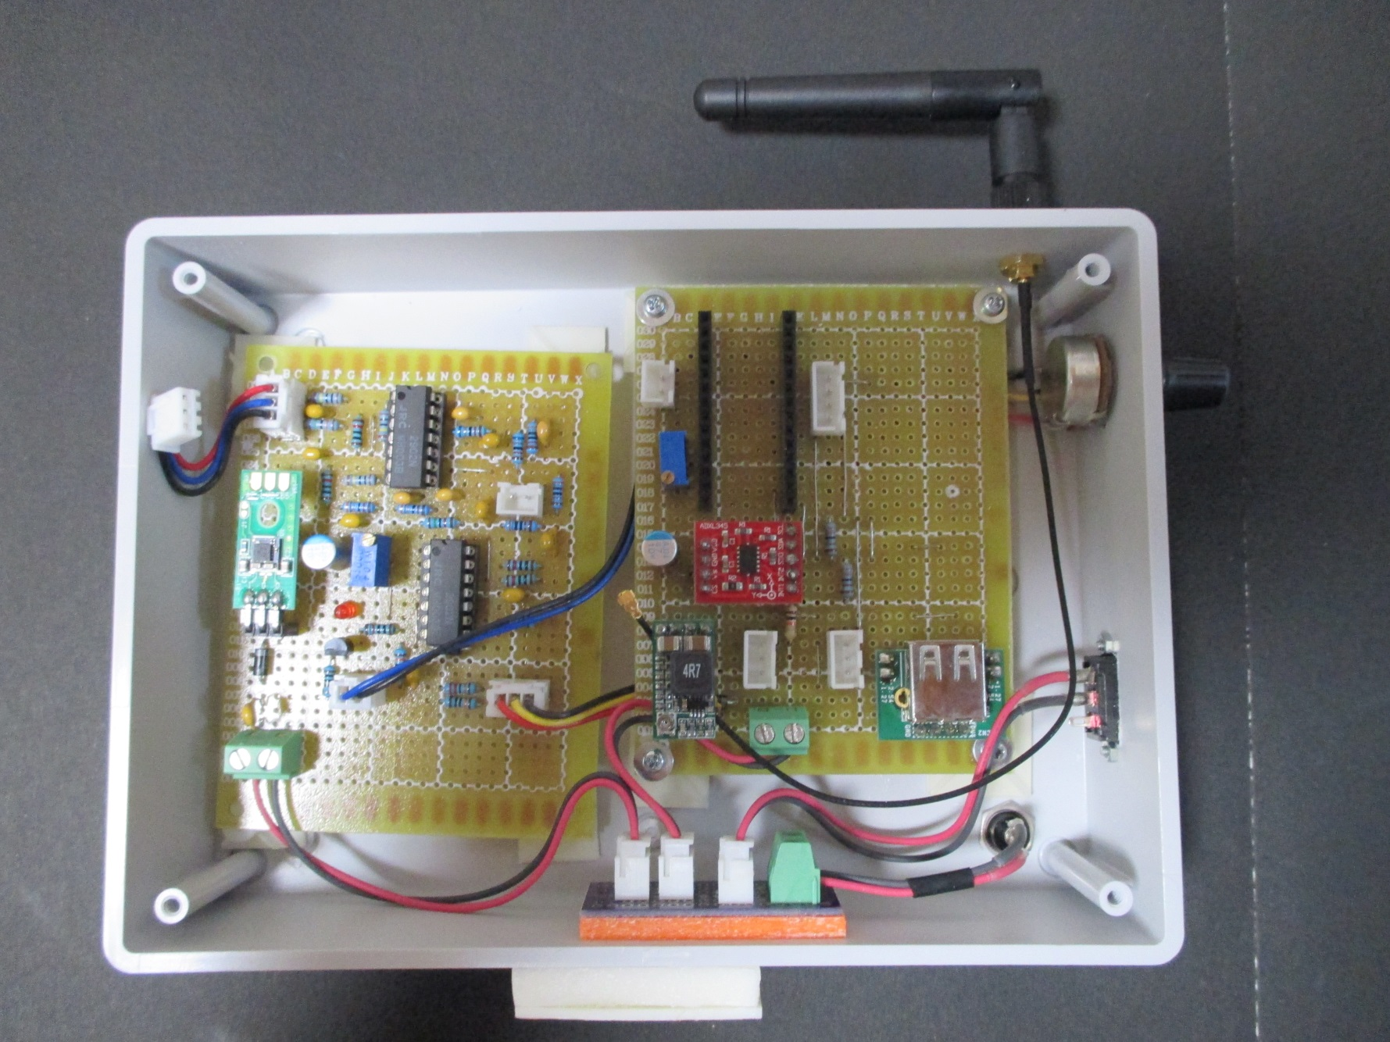

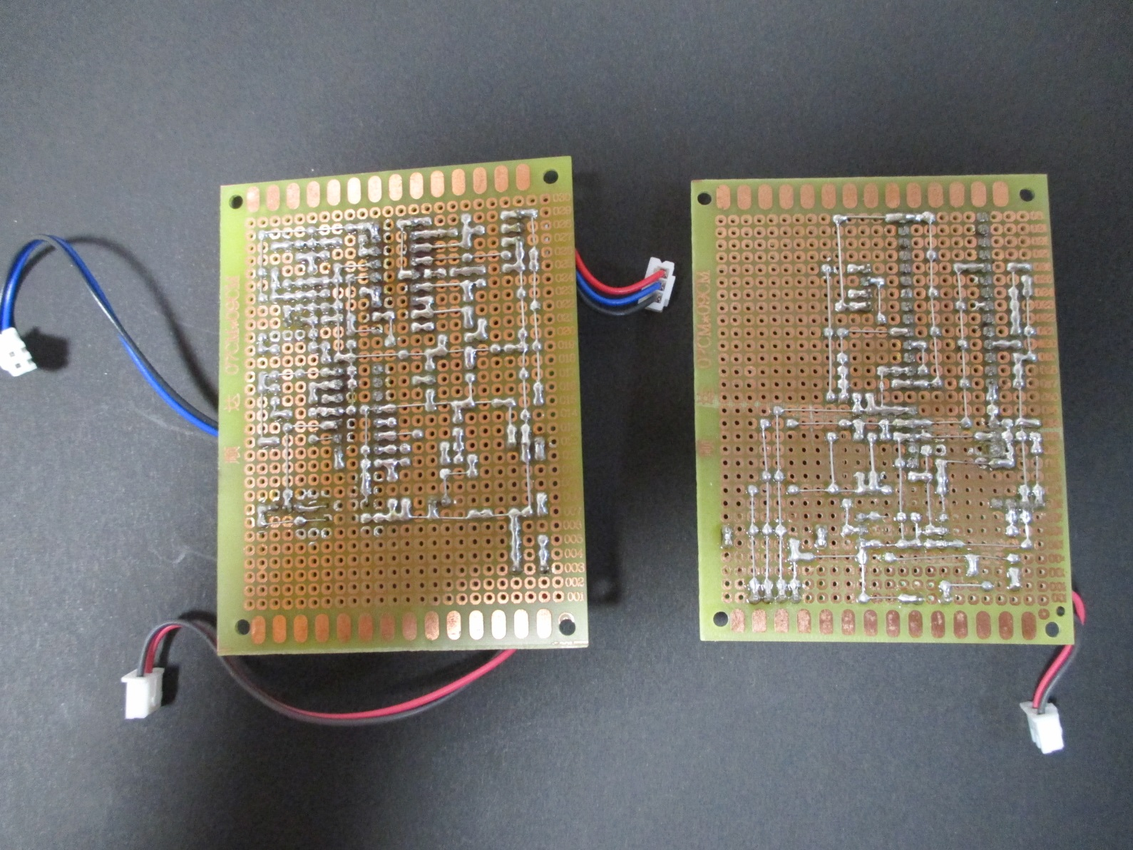

ポリスイッチ（H）：0.9A（1.8Aで遮断） 耐圧：72V RXEF0906
金属皮膜抵抗
R1,R4,R6：1M
R2：750k
R3,R5,R15,R16,R21：10k
R7,R8：33k
R9：15k
R10,R11：68k
R12,R13,R14：30k
R17,R18：100k
R22：300K
R23：220K
多回転ボリューム
R19,R23：100K
積層ラジアルコンデンサ
C1：1uF(105)
C2,C3,C12,C13：10uF(106)
C4,C9,C10,C11：0.1uF(104)
C5,C6,C7,C8：コンデンサ0.047uF(473)
ダイオード
D1・D2：1N4007、1000V 1A
D3：LED
秋月電子通商
LXDC55使用DCDCコンバータ
 |  | A | B | C | D | E | F | G | H | I | J | K | L | M | N | O | P | Q | R | S | T | U | V | W | X | Y | Z | A | B | C | D
 | 1
 | 2 |  | ┏ | V | ━ | R1 | ━ | ┓ |  |  | ┏ | O | ┓ |  | O | ┳ | ━ | ━ | ━ | ━ | ━ | ━ | ━ | ┓
 | 3 |  | ┃ | I | ━ | C1 | ━ | ┫ | ┏ | ┳ | ━ | - | ┃ |  | - | ┛ | ┏ | C7 | ━ | ━ | ━ | ┳ | ┓ | ┃
R3
R4
 | 4 |  | ┃ | G | ━ | R2 | ━ | ┻ | ━ | ━ | ━ | + | ┃ |  | + | ━ | ┻ | R10 |  | ┳ | ┓ | R12 | C8 | ┃
 | 5 |  | ┣ | ┃ | ━ | ━ | ━ | ━ | ━ | ━ | ━ | V | ┃ |  | G | ━ | ━ | ┳ | C9 | ┛ | R11 |  | ┃ | ┃
 | 6 |  | ┃ | ┣ | ━ | C2 | ━ | ━ | ┛ | ┗ | ┛ | + | ┛ |  | + | ━ | ┓ | ┣ | ━ | ━ | ━ | ┛ | ┃ | ┃
 | 7 |  | ┃ | ┃ |  |  | ┏ | ┳ | ━ | ━ | ━ | - |  |  | - | ┳ | ┃ | ┃ | ━ | ━ | ┻ | ━ | ┛ | ┃
 | 8 |  | ┃ | ┃ |  |  | R5 | ┗ | R6 | ━ | ┳ | O |  |  | O | ┛ | ┃ | ┣ | ━ | ━ | ━ | ┓ |  | R13
 | 9 |  | ┃ | ┃ |  |  |  | ┏ | ━ | ━ | ┻ | ━ | C5 | ┳ | ━ | C6 | ┫ | ┣ | ┓ | ┏ | O | G
 | 10 |  | ┃ | ┃ |  |  | ┃ | ┗ | R7 |  | ┳ | ━ | R8 | ┃ | ━ | ━ | ┛ | ┃ | C10 | ┃ |  |  |  | ┃
 | 11 |  | ┃ | ┃ |  |  | ┗ | ━ | C3 | ┓ | ┗ | C4 | ┓ | ┗ | R9 |  | ┓ | ┃ | ┣ | ┻ | R14 |  | ━ | ┫
 | 12 |  | ┃ | ┣ | ━ | ━ | ━ | ━ | ━ | ┻ | ┳ | ━ | ┻ | ━ | ━ | ━ | ╋ | ┛ | ┃ |  |  |  |  | C11
 | 13 |  | ┃ | ┃ |  |  |  |  |  |  | G | R19 |  |  | O |  | ┃ | O | ━ | ━ | ━ | ━ | ━ | ┫
 | 14 |  | ┃ | ┃ |  |  |  |  |  |  | O | ┓ |  |  | - |  | ┃ | - | ━ | ┳ | R15 |  | ━ | ┫
 | 15 |  | ┃ | ┃ |  |  |  |  |  |  | V | ┃ |  |  | + |  | ┃ | + | ┛ | ┗ | R16 |  | ┓ | ┃
 | 16 |  | ┗ | ┃ | ┳ | ━ | ━ | ━ | ┳ | ━ | ┻ | ━ | ━ | ━ | V | ┓ | ┗ | G | ━ | ━ | C12 |  | ┛ | ┃
 | 17 |  |  | ┃ | ┃ |  |  |  | D3 | LED |  |  |  | ┏ | + | ┃ |  | + | ━ | ━ | ━ | ┓ |  | ┃
 | 18 | ５Ｖ |  | ┃ | ┃ |  |  |  | ┃ |  |  | ┗ | ━ | ━ | - | ┃ |  | - | ━ | ━ | R17 | ┃ | ━ | ┛
 | 19 |  | V | G | O |  |  |  | ┃ | ┏ | R21 |  | ━ | ━ | O | ┃ |  | O |  |  |  | ┃
 | 20 |  | ┃ | ┃ |  |  |  | E | C | B | 2SC1815 |  | ┏ | ╋ | ━ | D2 |  | ┛ |  |  |  | ┃
 | 21 |  | D1 | ┃ |  |  |  | ┣ | ━ | ┓ |  |  | ┃ | ┃ |  | ┃ |  |  |  |  |  | ┃
 | 22 |  |  | ┃ |  |  |  | R23 |  | ┃ |  |  | R18 | C13 |  | ┃ |  |  |  |  |  | ┃
 | 23 |  | ┃ | ┃ |  |  |  |  |  | O | G |  |  | ┃ |  | ┗ | R22 |  | ━ | ━ | V | O | G
 | 24 |  | ┃ | ┗ | ┳ | ━ | ━ | ┻ | ━ | ━ | ┻ | ━ | ┻ | ┻ | ━ | ━ | R24 |  | ━ | ━ | ━ | ━ | ┛
 | 25 |  | H |  | ┃ |  |  |  |  |  |  |  |  |  |  |  |  |  |  | コンパレータ閾値
 | 26 |  | ┃ |  | ┃ |  |  |  |  |  |  |  |  |  |  |  |  |  |  | R23
 | 27 |  | ┃ |  | ┃
 | 28 |  | V |  | G
 | 29
 | 30
 | 31
 | 32
 | 33
 | 34
 | 35

J1のみ結線する。
J2を結線するとショートするので注意
 |  | A | B | C | D | E | F | G | H | I | J | K | L | M | N | O | P | Q | R | S | T | U | V | W | X | Y | Z | A | B | C | D
 | 1 |  |  |  |  |  |  |  | ┏ | ━ | G | ━ | ━ | ━ | ━ | ┓
 | 2 |  |  |  |  |  |  |  | ┃ |  |  |  |  |  |  | ┃
 | 3 |  |  |  |  |  |  |  | ┃ |  |  |  |  |  |  | ┃
 | 4 |  |  |  |  |  |  |  | ┃ |  |  |  |  |  |  | ┃
 | 5 | I | ┓ |  | SD | ━ | ┓ |  | ┃ |  | TX |  |  | V | ━ | ┃ | ┓ |  |  |  |  |  |  |  |  |  |  |  |  |  |  |  | CL
TWE-LITE
 | 6 | G | ┃ |  |  |  | ┃ |  | ┃ |  |  |  | ┏ | DA |  | ┃ | ┃ |  |  |  |  |  |  |  |  |  | V |  |  |  |  |  | DA
 | 7 | ┃ | ┃ |  | R |  | ┃ |  | ┃ |  | ・ |  | ┃ | CL | ┓ | ┃ | ┃ |  |  |  |  |  |  |  |  |  | G |  |  |  |  |  | DO
 | 8 | ┃ | ┃ |  | A1 |  | ┃ |  | ┃ |  |  |  | ┃ | G | ━ | ┛ | ┃ |  |  |  |  |  |  |  |  |  | S |  |  |  |  |  | I2
 | 9 | ┃ | ┃ |  | A3 |  | ┃ |  | ┃ |  |  |  | ┃ |  |  |  | ┃ |  |  |  |  |  |  |  |  |  | C |  |  |  |  |  | I3
ポリスイッチ（H）：0.9A（1.8Aで遮断） 耐圧：72V RXEF0906
金属皮膜抵抗
R1,R2：10k
高分子固体コンデンサ
C1：47uF
aitendo
高効率大電流降圧モジュール [DC243ADJ]
 | 10 | ┃ | V |  | A2 |  | ┃ |  | ┃ |  | ・ | ━ | ━ | ━ | ━ | ┓ | ┃
 | 11 | ┃ | O | ━ | A4 |  | ┃ |  | ┃ | ┏ | ・ |  |  |  |  | ┃ | ┃
 | 12 | ┗ | G |  |  |  | ┃ |  | ┃ | ┃ | RX |  |  |  |  | ┃ | ┃
 | 13 |  | ┃ |  |  |  | ┃ |  | ┃ | ┃ | SC | ━ | ┓ |  |  | ┃ | ┃
 | 14 |  | ┃ |  | V |  | ┃ |  | ┗ | ━ | G | ┓ | ┃ |  |  | ┃ | ┃
 | 15 |  | ┃ |  | ┃ |  | ┃ |  |  |  |  |  | ┃ | R1 | ┃ | ┃ | ┃
 | 16 |  | ┃ |  | ┃ |  | ┃ |  |  |  | CL | ━ | ┻ | ┻ | ┻ | ━ | ━ | ━ | ━ | ━ | ┓
 | 17 |  | ┃ | ┏ | V |  | ┗ | ━ | ━ | ━ | DA | ━ | ━ | ━ | ┳ | ━ | ━ | ━ | ━ | ━ | ┃ | ┓
ADXL345
 | 18 | ┏ | ┫ | ┃ | G | ━ | ━ | ━ | ━ | ━ | DO | ┫ |  | ┃ | R2 |  | ┃ |  |  |  | ┃ | ┃
 | 19 | C1 | ┃ | ┃ | S |  |  |  |  | ┃ | I2 | ┃ |  | ┃ |  |  | ┃ |  |  |  | ┃ | ┃
 | 20 | ┣ | ┃ | ┻ん | C | ━ | ━ | ━ | ┓ | ┃ | I3 | ┃ |  | ┃ | ┃ |  | ┃ |  |  |  | ┃ | ┃
 | 21 | ┃ | ┃ |  |  |  |  |  | ┃ | ┃ |  | ┃ |  | ┃ | ┃ |  | ┃ |  |  |  | ┃ | ┃
 | 22 | ┃ | ┃ |  |  |  |  |  | ┣ | ┃ |  | ┃ | ━ | ┻ | ┻ | ━ | ┻ | ━ | ━ | ━ | ┃ | ┃ | ┓
 | 23 | O | G | V | E |  |  |  | ┃ | ┃ |  | ┃ |  |  |  | ┃ |  |  |  |  | ┃ | ┃ | ┃
 | 24 |  | ┃ | ┃ |  |  |  |  | V | ┃ |  | ┃ | ┏ | ━ | V | ┃ |  |  |  |  | ┃ | ┃ | ┃
 | 25 |  | ┃ | ┃ |  |  |  |  | Ｉ | ┛ |  | ┃ |  |  | Ｉ | ┛ |  |  |  |  | ┃ | ┃ | ┃
 | 26 |  | ┗ | ━ | ━ | ━ | ━ | ━ | G | ━ | ━ | ┻ | ━ | ━ | G |  |  |  |  |  | ┃ | ┃ | ┃
 | 27 |  |  | ┗ | ━ | ━ | ┳ | ━ | ━ | ━ | ━ | ━ | ┛ |  | ┣ | ━ | ━ | ━ | ━ | ┓ | ┃ | ┃ | ┃
 | 28 |  |  | ┏ | D1 |  | ┛ |  |  |  |  |  |  |  | ┃ |  |  |  |  | ┃ | ┃ | ┃ | ┃
 | 29 |  |  | ┗ | H | ━ | ━ | ━ | ┓ |  |  |  |  |  | ┃ |  |  |  |  | ┃ | ┃ | ┃ | ┃
 | 30 |  |  |  |  |  |  |  | V |  | G | ━ | ━ | ━ | ┛ |  |  |  |  | G | CL | DA | V
 | 31
 | 32
 | 33
 | 34
 | 35

